Quản lý lịch dạy
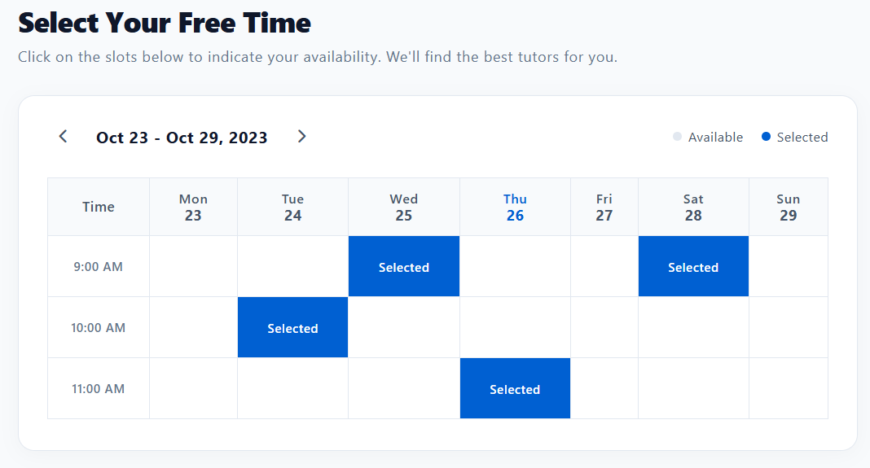
Project Name | SMARTTRIAL
Module Code | Quản lí lịch dạy
 | Hoàn thành | Lỗi | Chưa kiểm tra | Bị chặn | Tổng lần kiểm tra
Round 1 | 14 | 0 | 0 | 0 | 14
Round 2 | 14 | 0 | 0 | 0 | 14

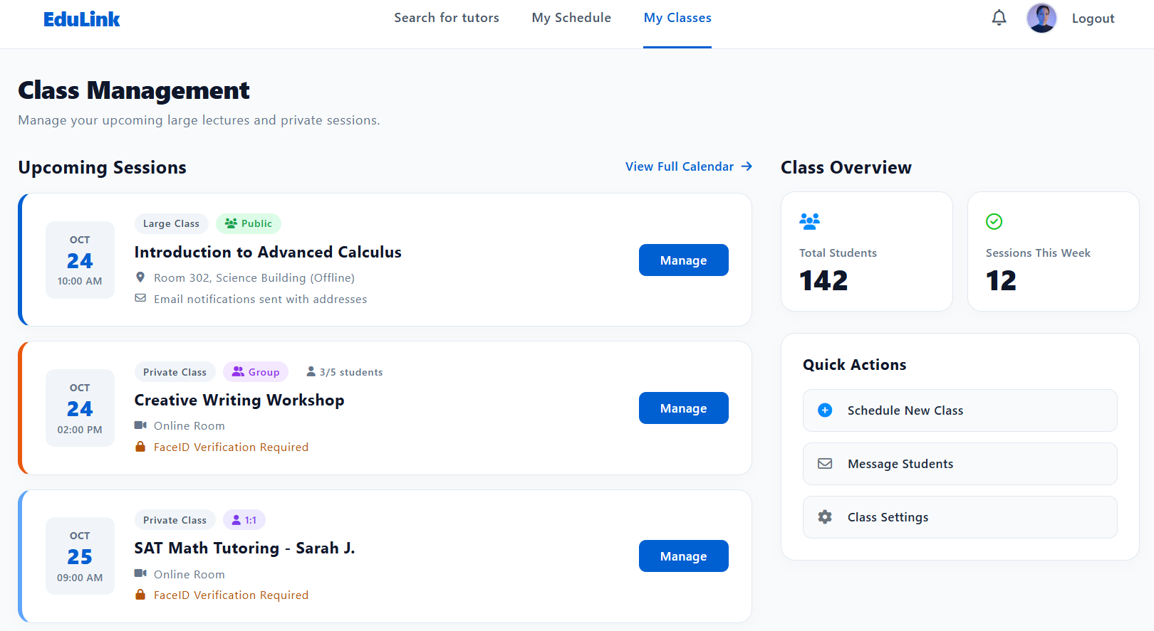

Test Case ID | Mô tả | Hành động | Điều kiện tiên quyết | Kết quả mong đợi | Kết quả thực tế | Kết quả |  |  |  |  |  | Chú thích
 |  |  |  |  |  | Vòng 1 |  |  | Vòng 2
 |  |  |  |  |  | Trạng thái | Ngày kiểm tra | Người kiểm tra | Trạng thái | Ngày kiểm tra | Người kiểm tra
GUI_SHOW Trang quản lý lịch dạy
GUI-QLLD01 | [Bảng lịch dạy] Calendar/Table |  |  | -Status : enable | -Status : enable | Pass | 30/9/2026 | Huy | Pass | 30/9/2026 | Huy
GUI-QLLD02 | [Thêm khung giờ] Button |  |  | -Text color : white -Status : enable | -Text color : white -Status : enable | Pass | 30/9/2026 | Huy | Pass | 30/9/2026 | Huy
GUI-QLLD03 | [Chọn ngày] Datepicker |  |  | -Status : enable | -Status : enable | Pass | 30/9/2026 | Huy | Pass | 30/9/2026 | Huy
GUI-QLLD04 | [Chọn giờ bắt đầu / kết thúc] Timepicker |  |  | -Status : enable | -Status : enable | Pass | 30/9/2026 | Huy | Pass | 30/9/2026 | Huy
GUI-QLLD05 | [Xóa khung giờ] Icon/Button |  |  | -Status : enable | -Status : enable | Pass | 30/9/2026 | Huy | Pass | 30/9/2026 | Huy
GUI-QLLD06 | [Lưu thay đổi] Button |  |  | -Text color : white -Status : enable | -Text color : white -Status : enable | Pass | 30/9/2026 | Huy | Pass | 30/9/2026 | Huy
FUNCTION_SHOW Trang quản lý lịch dạy
FUNC-QLLD01 | Xác thực trang quản lý lịch dạy đang hiển thị | 1. Đăng nhập với tài khoản Giáo viên 2. Chọn "Quản lý lịch dạy" | Đăng nhập với tài khoản Giáo viên đã xác nhận | Hiển thị trang quản lý lịch dạy | Hiển thị trang quản lý lịch dạy | Pass | 30/9/2026 | Huy | Pass | 30/9/2026 | Huy
FUNC-QLLD02 | Thêm khung giờ dạy mới thành công | 1. Chọn ngày 2. Chọn giờ bắt đầu/kết thúc 3. Nhấn "Thêm khung giờ" 4. Nhấn "Lưu thay đổi" | Đăng nhập với tài khoản Giáo viên | Thêm khung giờ thành công, hiển thị trên bảng lịch | Thêm khung giờ thành công, hiển thị trên bảng lịch | Pass | 30/9/2026 | Huy | Pass | 30/9/2026 | Huy
FUNC-QLLD03 | Thêm khung giờ trùng với khung giờ đã có | 1. Chọn ngày/giờ trùng với khung giờ đã tồn tại 2. Nhấn "Lưu thay đổi" | Đã có sẵn một khung giờ trong lịch | Hiển thị cảnh báo "Khung giờ bị trùng, vui lòng chọn lại" | Hiển thị cảnh báo "Khung giờ bị trùng, vui lòng chọn lại" | Pass | 30/9/2026 | Huy | Pass | 30/9/2026 | Huy
FUNC-QLLD04 | Xóa một khung giờ dạy đã tạo | 1. Chọn khung giờ cần xóa 2. Nhấn icon xóa 3. Xác nhận | Có sẵn ít nhất 1 khung giờ chưa có học sinh đặt | Khung giờ được xóa khỏi lịch dạy | Khung giờ được xóa khỏi lịch dạy | Pass | 30/9/2026 | Huy | Pass | 30/9/2026 | Huy
FUNC-QLLD05 | Không thể xóa khung giờ đã có học sinh đặt lịch | 1. Chọn khung giờ đã có học sinh đặt 2. Nhấn icon xóa | Khung giờ đã có học sinh đặt lịch học thử | Hiển thị cảnh báo "Không thể xóa khung giờ đã có lịch đặt" | Hiển thị cảnh báo "Không thể xóa khung giờ đã có lịch đặt" | Pass | 30/9/2026 | Huy | Pass | 30/9/2026 | Huy
FUNC-QLLD06 | Chỉnh sửa khung giờ đã tạo | 1. Chọn khung giờ đã tạo 2. Đổi giờ bắt đầu/kết thúc 3. Nhấn "Lưu thay đổi" | Có sẵn khung giờ chưa có học sinh đặt | Cập nhật khung giờ thành công | Cập nhật khung giờ thành công | Pass | 30/9/2026 | Huy | Pass | 30/9/2026 | Huy
FUNC-QLLD07 | Thêm khung giờ với giờ kết thúc trước giờ bắt đầu | 1. Chọn giờ kết thúc sớm hơn giờ bắt đầu 2. Nhấn "Lưu thay đổi" | Không có | Hiển thị cảnh báo "Giờ kết thúc phải sau giờ bắt đầu" | Hiển thị cảnh báo "Giờ kết thúc phải sau giờ bắt đầu" | Pass | 30/9/2026 | Huy | Pass | 30/9/2026 | Huy
FUNC-QLLD08 | Lịch dạy cập nhật hiển thị realtime cho học sinh tìm kiếm | 1. Giáo viên thêm khung giờ mới 2. Học sinh mở trang tìm kiếm giáo viên/xem lịch trống cùng lúc | Học sinh đang mở trang xem lịch của giáo viên đó | Khung giờ mới hiển thị ngay cho học sinh mà không cần tải lại trang | Khung giờ mới hiển thị ngay cho học sinh mà không cần tải lại trang | Pass | 30/9/2026 | Huy | Pass | 30/9/2026 | Huy

Đặt lịch học thử
Project Name | SMARTRIAL
Module Code | Đặt lịch học thử
 | Hoàn thành | Lỗi | Chưa kiểm tra | Bị chặn | Tổng lần kiểm tra
Round 1 | 20 | 0 | 0 | 0 | 20
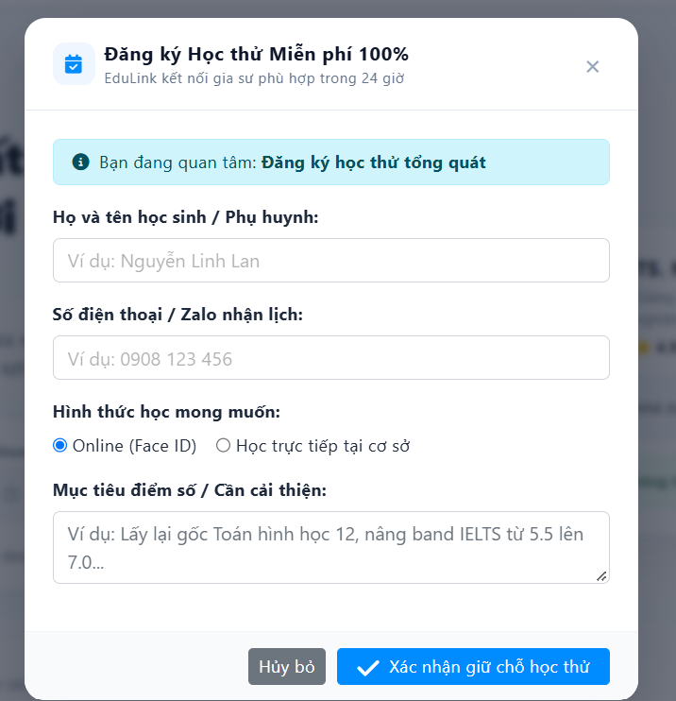
Round 2 | 20 | 0 | 0 | 0 | 20

Test Case ID | Mô tả | Hành động | Điều kiện tiên quyết | Kết quả mong đợi | Kết quả thực tế | Kết quả |  |  |  |  |  | Chú thích
 |  |  |  |  |  | Vòng 1 |  |  | Vòng 2
 |  |  |  |  |  | Trạng thái | Ngày kiểm tra | Người kiểm tra | Trạng thái | Ngày kiểm tra | Người kiểm tra
GUI Show Đặt lịch học thử
GUI-DLHT01 | Kiểm tra phần đầu popup | 1. Mở popup Đăng ký Học thử 2. Quan sát phần đầu popup và nền phía sau | Truy cập được trang có nút mở popup | Popup hiển thị giữa màn hình, nền phía sau bị làm mờ; có icon lịch, tiêu đề "Đăng ký Học thử Miễn phí 100%", phụ đề "EduLink kết nối gia sư phù hợp trong 24 giờ" và nút đóng (X) góc phải; đường kẻ ngăn cách phần đầu và nội dung | Popup hiển thị giữa màn hình, nền phía sau bị làm mờ; có icon lịch, tiêu đề "Đăng ký Học thử Miễn phí 100%", phụ đề "EduLink kết nối gia sư phù hợp trong 24 giờ" và nút đóng (X) góc phải; đường kẻ ngăn cách phần đầu và nội dung | Pass | 30/9/2026 | Khôi | Pass | 30/9/2026 | Khôi
GUI-DLHT02 | Kiểm tra banner, nhãn và placeholder các trường | 1. Quan sát phần nội dung form | Popup "Đăng ký Học thử Miễn phí 100%" đang mở | Banner xanh "Bạn đang quan tâm: Đăng ký học thử tổng quát" (có icon, phần sau in đậm); các nhãn: "Họ và tên học sinh / Phụ huynh:", "Số điện thoại / Zalo nhận lịch:", "Hình thức học mong muốn:", "Mục tiêu điểm số / Cần cải thiện:"; placeholder lần lượt: "Ví dụ: Nguyễn Linh Lan", "Ví dụ: 0908 123 456", "Ví dụ: Lấy lại gốc Toán hình học 12, nâng band IELTS từ 5.5 lên 7.0..." | Banner xanh "Bạn đang quan tâm: Đăng ký học thử tổng quát" (có icon, phần sau in đậm); các nhãn: "Họ và tên học sinh / Phụ huynh:", "Số điện thoại / Zalo nhận lịch:", "Hình thức học mong muốn:", "Mục tiêu điểm số / Cần cải thiện:"; placeholder lần lượt: "Ví dụ: Nguyễn Linh Lan", "Ví dụ: 0908 123 456", "Ví dụ: Lấy lại gốc Toán hình học 12, nâng band IELTS từ 5.5 lên 7.0..." | Pass | 30/9/2026 | Khôi | Pass | 30/9/2026 | Khôi
GUI-DLHT03 | Kiểm tra lựa chọn hình thức học và ô mục tiêu | 1. Quan sát nhóm lựa chọn hình thức học 2. Quan sát ô mục tiêu điểm số | Popup "Đăng ký Học thử Miễn phí 100%" đang mở | Hiển thị 2 lựa chọn dạng radio: "Online (Face ID)" (mặc định được chọn) và "Học trực tiếp tại cơ sở"; ô mục tiêu là vùng nhập nhiều dòng, có góc kéo giãn kích thước, chữ placeholder không bị cắt | Hiển thị 2 lựa chọn dạng radio: "Online (Face ID)" (mặc định được chọn) và "Học trực tiếp tại cơ sở"; ô mục tiêu là vùng nhập nhiều dòng, có góc kéo giãn kích thước, chữ placeholder không bị cắt | Pass | 30/9/2026 | Khôi | Pass | 30/9/2026 | Khôi
GUI-DLHT04 | Kiểm tra cụm nút phía dưới | 1. Quan sát phần chân popup 2. Di chuột qua từng nút | Popup "Đăng ký Học thử Miễn phí 100%" đang mở | Hiển thị nút "Hủy bỏ" (màu xám) và nút "Xác nhận giữ chỗ học thử" (màu xanh, có icon dấu tick), căn phải; có hiệu ứng hover; phần chân popup có nền/đường kẻ phân tách | Hiển thị nút "Hủy bỏ" (màu xám) và nút "Xác nhận giữ chỗ học thử" (màu xanh, có icon dấu tick), căn phải; có hiệu ứng hover; phần chân popup có nền/đường kẻ phân tách | Pass | 30/9/2026 | Khôi | Pass | 30/9/2026 | Khôi
GUI-DLHT05 | Kiểm tra popup trên các kích thước màn hình | 1. Mở popup trên desktop, tablet, mobile (hoặc thu nhỏ trình duyệt) | Popup "Đăng ký Học thử Miễn phí 100%" đang mở | Popup luôn căn giữa, không tràn màn hình; trên màn hình nhỏ nội dung có thể cuộn và vẫn thấy được nút đóng/nút xác nhận | Popup luôn căn giữa, không tràn màn hình; trên màn hình nhỏ nội dung có thể cuộn và vẫn thấy được nút đóng/nút xác nhận | Pass | 30/9/2026 | Khôi | Pass | 30/9/2026 | Khôi
FUNCTION SHOW Đặt lịch học thử
FUNC-DLHT01 | Mở popup Đăng ký Học thử | 1. Click nút đăng ký học thử trên trang (VD: "Đặt lịch học ngay") | Đã truy cập trang có nút đăng ký học thử | Popup mở đúng; form ở trạng thái ban đầu: các ô trống, "Online (Face ID)" được chọn sẵn | Popup mở đúng; form ở trạng thái ban đầu: các ô trống, "Online (Face ID)" được chọn sẵn | Pass | 30/9/2026 | Khôi | Pass | 30/9/2026 | Khôi | Giả định: nút mở popup thuộc trang khác
FUNC-DLHT02 | Đăng ký học thử thành công với dữ liệu hợp lệ | 1. Nhập Họ tên: "Nguyễn Linh Lan" 2. Nhập Số điện thoại: "0908123456" 3. Chọn "Online (Face ID)" 4. Nhập Mục tiêu: "Nâng band IELTS từ 5.5 lên 7.0" 5. Nhấn "Xác nhận giữ chỗ học thử" | Popup "Đăng ký Học thử Miễn phí 100%" đang mở | Hiển thị thông báo giữ chỗ thành công (EduLink liên hệ trong 24 giờ); popup đóng; yêu cầu học thử được ghi nhận | Hiển thị thông báo giữ chỗ thành công (EduLink liên hệ trong 24 giờ); popup đóng; yêu cầu học thử được ghi nhận | Pass | 30/9/2026 | Khôi | Pass | 30/9/2026 | Khôi
FUNC-DLHT03 | Đăng ký khi bỏ trống ô mục tiêu | 1. Nhập Họ tên và Số điện thoại hợp lệ 2. Chọn hình thức học 3. Để trống ô Mục tiêu 4. Nhấn "Xác nhận giữ chỗ học thử" | Popup "Đăng ký Học thử Miễn phí 100%" đang mở | Đăng ký thành công (ô mục tiêu không bắt buộc) | Đăng ký thành công (ô mục tiêu không bắt buộc) | Pass | 30/9/2026 | Khôi | Pass | 30/9/2026 | Khôi | Giả định: ô Mục tiêu là không bắt buộc
FUNC-DLHT04 | Bỏ trống các trường bắt buộc | 1. Không nhập gì (hoặc bỏ trống Họ tên/Số điện thoại) 2. Nhấn "Xác nhận giữ chỗ học thử" | Popup "Đăng ký Học thử Miễn phí 100%" đang mở | Không gửi được; hiển thị lỗi bắt buộc nhập tại các trường bị bỏ trống; popup không đóng | Không gửi được; hiển thị lỗi bắt buộc nhập tại các trường bị bỏ trống; popup không đóng | Pass | 30/9/2026 | Khôi | Pass | 30/9/2026 | Khôi | Giả định: Họ tên và Số điện thoại là bắt buộc
FUNC-DLHT05 | Họ tên không hợp lệ | 1. Nhập Họ tên không hợp lệ: chỉ khoảng trắng / chứa số hoặc ký tự đặc biệt (VD: "Lan@123") / vượt quá 50 ký tự 2. Nhập hợp lệ các trường còn lại 3. Nhấn "Xác nhận giữ chỗ học thử" | Popup "Đăng ký Học thử Miễn phí 100%" đang mở | Không gửi được; báo lỗi họ tên không hợp lệ | Không gửi được; báo lỗi họ tên không hợp lệ | Pass | 30/9/2026 | Khôi | Pass | 30/9/2026 | Khôi | Giả định: họ tên chỉ gồm chữ cái, tối đa 50 ký tự
FUNC-DLHT06 | Số điện thoại sai định dạng | 1. Nhập Số điện thoại sai: chứa chữ ("09abc12345"), thiếu số ("090812"), thừa số ("09081234567890") 2. Nhập hợp lệ các trường còn lại 3. Nhấn "Xác nhận giữ chỗ học thử" | Popup "Đăng ký Học thử Miễn phí 100%" đang mở | Không gửi được; báo lỗi số điện thoại không hợp lệ. Số hợp lệ ở các dạng "0908123456", "0908 123 456", "+84908123456" được chấp nhận | Không gửi được; báo lỗi số điện thoại không hợp lệ. Số hợp lệ ở các dạng "0908123456", "0908 123 456", "+84908123456" được chấp nhận | Pass | 30/9/2026 | Khôi | Pass | 30/9/2026 | Khôi | Giả định: số điện thoại di động Việt Nam 10 số
FUNC-DLHT07 | Kiểm tra nội dung banner "Bạn đang quan tâm" | 1. Mở popup từ nút đăng ký học thử chung 2. Mở popup từ nút của một môn/gia sư cụ thể | Có nhiều điểm mở popup | Banner hiển thị đúng nội dung theo ngữ cảnh mở popup ("Đăng ký học thử tổng quát" hoặc đúng môn/gia sư đã chọn) | Banner hiển thị đúng nội dung theo ngữ cảnh mở popup ("Đăng ký học thử tổng quát" hoặc đúng môn/gia sư đã chọn) | Pass | 30/9/2026 | Khôi | Pass | 30/9/2026 | Khôi
FUNC-DLHT08 | Chọn hình thức học mong muốn | 1. Kiểm tra lựa chọn mặc định 2. Chọn "Học trực tiếp tại cơ sở" 3. Chọn lại "Online (Face ID)" 4. Chọn "Học trực tiếp tại cơ sở" và nhấn "Xác nhận giữ chỗ học thử" với dữ liệu hợp lệ | Popup "Đăng ký Học thử Miễn phí 100%" đang mở | Mặc định chọn Online; mỗi lần chỉ chọn được 1 lựa chọn; hình thức đã chọn được ghi nhận đúng khi gửi | Mặc định chọn Online; mỗi lần chỉ chọn được 1 lựa chọn; hình thức đã chọn được ghi nhận đúng khi gửi | Pass | 30/9/2026 | Khôi | Pass | 30/9/2026 | Khôi
FUNC-DLHT09 | Nhập nội dung dài/đặc biệt vào ô Mục tiêu | 1. Nhập nội dung rất dài (VD: hơn 500 ký tự), nhiều dòng, có emoji 2. Nhập <script>alert(1)</script> 3. Nhấn "Xác nhận giữ chỗ học thử" với các trường còn lại hợp lệ | Popup "Đăng ký Học thử Miễn phí 100%" đang mở | Giới hạn ký tự hoạt động đúng (hoặc báo lỗi vượt giới hạn); nội dung nhiều dòng được lưu đúng; mã script bị mã hóa, không được thực thi | Giới hạn ký tự hoạt động đúng (hoặc báo lỗi vượt giới hạn); nội dung nhiều dòng được lưu đúng; mã script bị mã hóa, không được thực thi | Pass | 30/9/2026 | Khôi | Pass | 30/9/2026 | Khôi | Giả định: giới hạn 500 ký tự
FUNC-DLHT10 | Nút "Hủy bỏ" | 1. Nhập một số dữ liệu vào form 2. Nhấn "Hủy bỏ" 3. Mở lại popup | Popup "Đăng ký Học thử Miễn phí 100%" đang mở | Popup đóng, không tạo yêu cầu học thử; khi mở lại, form trở về trạng thái ban đầu (hoặc theo đúng thiết kế) | Popup đóng, không tạo yêu cầu học thử; khi mở lại, form trở về trạng thái ban đầu (hoặc theo đúng thiết kế) | Pass | 30/9/2026 | Khôi | Pass | 30/9/2026 | Khôi
FUNC-DLHT11 | Đóng popup bằng nút X, phím Esc và click ra ngoài | 1. Nhấn nút X 2. Mở lại popup, nhấn phím Esc 3. Mở lại popup, click vào vùng nền mờ bên ngoài | Popup "Đăng ký Học thử Miễn phí 100%" đang mở | Popup đóng trong cả 3 cách; không tạo yêu cầu học thử | Popup đóng trong cả 3 cách; không tạo yêu cầu học thử | Pass | 30/9/2026 | Khôi | Pass | 30/9/2026 | Khôi | Giả định: click ngoài popup và Esc đều đóng được popup
FUNC-DLHT12 | Nhấn "Xác nhận giữ chỗ học thử" nhiều lần liên tiếp | 1. Nhập hợp lệ tất cả các trường 2. Nhấn nhanh nút "Xác nhận giữ chỗ học thử" 2–3 lần | Popup "Đăng ký Học thử Miễn phí 100%" đang mở | Chỉ tạo 1 yêu cầu học thử; nút bị vô hiệu hóa hoặc hiển thị loading trong khi xử lý | Chỉ tạo 1 yêu cầu học thử; nút bị vô hiệu hóa hoặc hiển thị loading trong khi xử lý | Pass | 30/9/2026 | Khôi | Pass | 30/9/2026 | Khôi
FUNC-DLHT13 | Đăng ký trùng số điện thoại | 1. Nhập Số điện thoại đã từng đăng ký học thử 2. Nhập hợp lệ các trường còn lại 3. Nhấn "Xác nhận giữ chỗ học thử" | Số điện thoại đã đăng ký học thử trước đó | Hệ thống xử lý đúng thiết kế: báo đã đăng ký trước đó hoặc gộp/cập nhật yêu cầu, không tạo dữ liệu trùng | Hệ thống xử lý đúng thiết kế: báo đã đăng ký trước đó hoặc gộp/cập nhật yêu cầu, không tạo dữ liệu trùng | Pass | 30/9/2026 | Khôi | Pass | 30/9/2026 | Khôi | Giả định: cần xác nhận quy tắc với yêu cầu
FUNC-DLHT14 | Gửi đăng ký khi mất mạng hoặc server lỗi | 1. Nhập hợp lệ tất cả các trường 2. Ngắt kết nối mạng (hoặc giả lập lỗi server) 3. Nhấn "Xác nhận giữ chỗ học thử" | Popup "Đăng ký Học thử Miễn phí 100%" đang mở | Hiển thị thông báo lỗi thân thiện; popup không đóng; dữ liệu đã nhập không bị mất | Hiển thị thông báo lỗi thân thiện; popup không đóng; dữ liệu đã nhập không bị mất | Pass | 30/9/2026 | Khôi | Pass | 30/9/2026 | Khôi
FUNC-DLHT15 | Kiểm tra dữ liệu lưu vào hệ thống | 1. Đăng ký thành công với dữ liệu hợp lệ 2. Kiểm tra bản ghi đăng ký trong hệ thống/trang quản trị | Có quyền truy cập dữ liệu quản trị | Họ tên, số điện thoại, hình thức học, mục tiêu và nội dung quan tâm được lưu đúng, khớp với dữ liệu đã nhập; có thời gian tạo | Họ tên, số điện thoại, hình thức học, mục tiêu và nội dung quan tâm được lưu đúng, khớp với dữ liệu đã nhập; có thời gian tạo | Pass | 30/9/2026 | Khôi | Pass | 30/9/2026 | Khôi

Xem lịch học
Project Name | SMARTTRIAL
Module Code | Xem lịch học
 | Hoàn thành | Lỗi | Chưa kiểm tra | Bị chặn | Tổng lần kiểm tra
Round 1 | 20 | 0 | 0 | 0 | 20
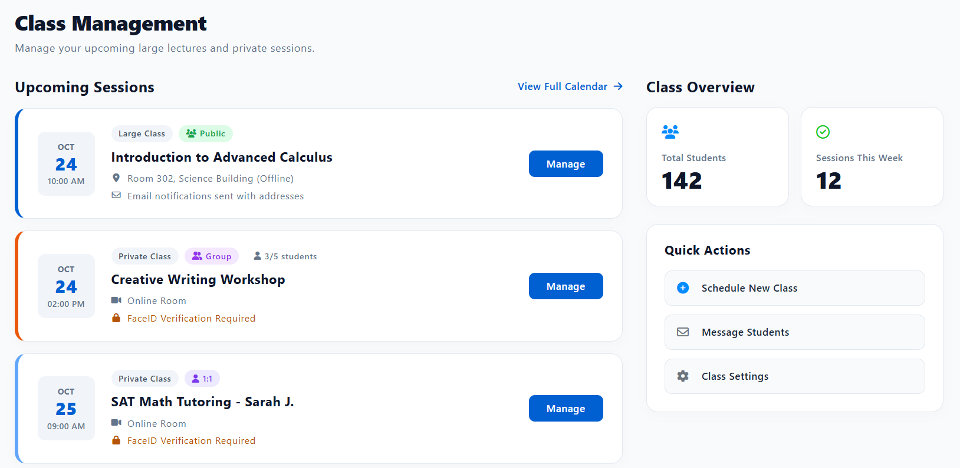
Round 2 | 20 | 0 | 0 | 0 | 20
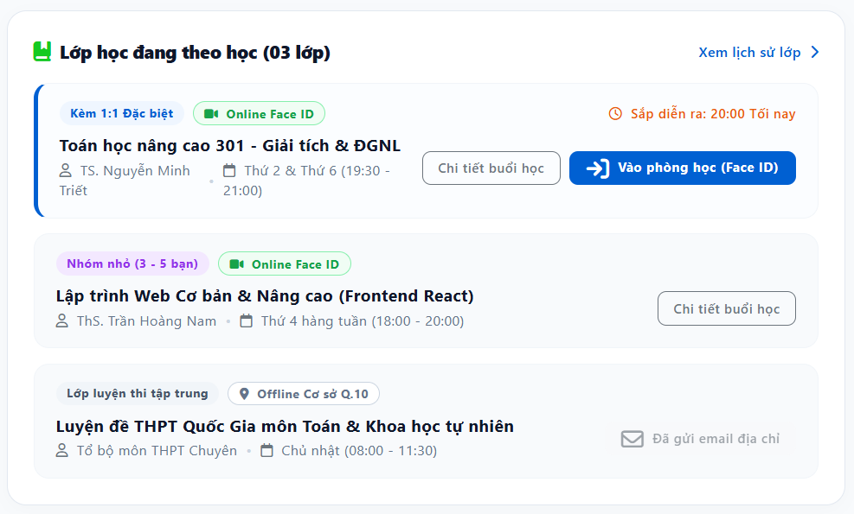

Test Case ID | Mô tả | Hành động | Điều kiện tiên quyết | Kết quả mong đợi | Kết quả thực tế | Kết quả |  |  |  |  |  | Chú thích
 |  |  |  |  |  | Vòng 1 |  |  | Vòng 2
 |  |  |  |  |  | Trạng thái | Ngày kiểm tra | Người kiểm tra | Trạng thái | Ngày kiểm tra | Người kiểm tra
GUI
GUI-XLH01 | Kiểm tra tiêu đề và liên kết khối "Lớp học đang theo học" | 1. Mở trang "Lớp học đang theo học" 2. Quan sát phần đầu khối | Đang ở trang "Lớp học đang theo học" (học viên) | Hiển thị icon, tiêu đề "Lớp học đang theo học" kèm số lượng lớp trong ngoặc (VD: "(03 lớp)") và liên kết "Xem lịch sử lớp" ở góc phải kèm mũi tên | Hiển thị icon, tiêu đề "Lớp học đang theo học" kèm số lượng lớp trong ngoặc (VD: "(03 lớp)") và liên kết "Xem lịch sử lớp" ở góc phải kèm mũi tên | Pass | 30/9/2026 | Huy | Pass | 30/9/2026 | Huy
GUI-XLH02 | Kiểm tra thẻ lớp học kèm 1:1 sắp diễn ra | 1. Quan sát thẻ lớp "Toán học nâng cao 301" | Đang ở trang "Lớp học đang theo học" (học viên) | Thẻ có viền nhấn màu xanh bên trái; hiển thị 2 nhãn "Kèm 1:1 Đặc biệt" và "Online Face ID"; tên lớp, tên giảng viên, lịch học; nhãn "Sắp diễn ra: 20:00 Tối nay" (icon đồng hồ, màu cam); 2 nút "Chi tiết buổi học" và "Vào phòng học (Face ID)" (nút chính màu xanh) | Thẻ có viền nhấn màu xanh bên trái; hiển thị 2 nhãn "Kèm 1:1 Đặc biệt" và "Online Face ID"; tên lớp, tên giảng viên, lịch học; nhãn "Sắp diễn ra: 20:00 Tối nay" (icon đồng hồ, màu cam); 2 nút "Chi tiết buổi học" và "Vào phòng học (Face ID)" (nút chính màu xanh) | Pass | 30/9/2026 | Huy | Pass | 30/9/2026 | Huy
GUI-XLH03 | Kiểm tra thẻ lớp học nhóm nhỏ và lớp Offline | 1. Quan sát thẻ "Lập trình Web Cơ bản & Nâng cao" và thẻ "Luyện đề THPT Quốc Gia" | Đang ở trang "Lớp học đang theo học" (học viên) | Thẻ nhóm nhỏ: nhãn "Nhóm nhỏ (3 - 5 bạn)" và "Online Face ID", chỉ có nút "Chi tiết buổi học" (không có nút vào phòng học vì chưa đến giờ); thẻ luyện thi: nhãn "Lớp luyện thi tập trung" và "Offline Cơ sở Q.10", hiển thị trạng thái "Đã gửi email địa chỉ" thay vì nút vào phòng | Thẻ nhóm nhỏ: nhãn "Nhóm nhỏ (3 - 5 bạn)" và "Online Face ID", chỉ có nút "Chi tiết buổi học" (không có nút vào phòng học vì chưa đến giờ); thẻ luyện thi: nhãn "Lớp luyện thi tập trung" và "Offline Cơ sở Q.10", hiển thị trạng thái "Đã gửi email địa chỉ" thay vì nút vào phòng | Pass | 30/9/2026 | Huy | Pass | 30/9/2026 | Huy
GUI-XLH04 | Kiểm tra khối "Class Management" và "Class Overview" | 1. Mở trang "Class Management" 2. Quan sát tiêu đề, phụ đề và cột phải | Đang ở trang "Class Management" (vừa click "Xem lịch sử lớp" từ trang "Lớp học đang theo học") | Hiển thị tiêu đề "Class Management", phụ đề mô tả, mục "Upcoming Sessions" kèm liên kết "View Full Calendar"; cột phải "Class Overview" hiển thị 2 thẻ số liệu (Total Students, Sessions This Week) và khối "Quick Actions" với 3 mục: Schedule New Class, Message Students, Class Settings | Hiển thị tiêu đề "Class Management", phụ đề mô tả, mục "Upcoming Sessions" kèm liên kết "View Full Calendar"; cột phải "Class Overview" hiển thị 2 thẻ số liệu (Total Students, Sessions This Week) và khối "Quick Actions" với 3 mục: Schedule New Class, Message Students, Class Settings | Pass | 30/9/2026 | Huy | Pass | 30/9/2026 | Huy
GUI-XLH05 | Kiểm tra thẻ phiên học trong "Upcoming Sessions" | 1. Quan sát 3 thẻ phiên học trong "Upcoming Sessions" | Đang ở trang "Class Management" (vừa click "Xem lịch sử lớp" từ trang "Lớp học đang theo học") | Mỗi thẻ có màu viền trái riêng theo loại lớp; hiển thị ngày/giờ dạng khối (VD: "OCT 24, 10:00 AM"), nhãn loại lớp (Large Class/Private Class), nhãn phụ (Public/Group/1:1), tên buổi học, địa điểm hoặc phòng online, ghi chú (email/Face ID) và nút "Manage" | Mỗi thẻ có màu viền trái riêng theo loại lớp; hiển thị ngày/giờ dạng khối (VD: "OCT 24, 10:00 AM"), nhãn loại lớp (Large Class/Private Class), nhãn phụ (Public/Group/1:1), tên buổi học, địa điểm hoặc phòng online, ghi chú (email/Face ID) và nút "Manage" | Pass | 30/9/2026 | Huy | Pass | 30/9/2026 | Huy
GUI-XLH06 | Kiểm tra giao diện responsive cho cả 2 trang | 1. Mở lần lượt 2 trang trên desktop, tablet, mobile (hoặc thu nhỏ trình duyệt) | Đang ở trang "Lớp học đang theo học" (học viên) | Bố cục không vỡ, không tràn ngang; các thẻ lớp/phiên học tự xuống dòng hợp lý; nút vẫn hiển thị đầy đủ và bấm được | Bố cục không vỡ, không tràn ngang; các thẻ lớp/phiên học tự xuống dòng hợp lý; nút vẫn hiển thị đầy đủ và bấm được | Pass | 30/9/2026 | Huy | Pass | 30/9/2026 | Huy
FUNCTION
FUNC-XLH01 | Hiển thị đúng danh sách lớp đang theo học | 1. Mở trang "Lớp học đang theo học" 2. Đối chiếu số lượng và thông tin từng lớp với dữ liệu đăng ký của học viên | Đang ở trang "Lớp học đang theo học" (học viên); học viên có 3 lớp đang theo học | Số lượng lớp và thông tin từng thẻ (tên lớp, giảng viên, lịch học, hình thức) khớp với dữ liệu đăng ký thực tế | Số lượng lớp và thông tin từng thẻ (tên lớp, giảng viên, lịch học, hình thức) khớp với dữ liệu đăng ký thực tế | Pass | 30/9/2026 | Huy | Pass | 30/9/2026 | Huy
FUNC-XLH02 | Nút "Vào phòng học (Face ID)" khi đến giờ học | 1. Đến đúng khung giờ lớp online (VD: 19:30 Thứ 2) 2. Click "Vào phòng học (Face ID)" | Lớp online đang trong khung giờ học | Mở luồng xác thực Face ID, sau khi xác thực thành công chuyển vào đúng phòng học online của lớp đó | Mở luồng xác thực Face ID, sau khi xác thực thành công chuyển vào đúng phòng học online của lớp đó | Pass | 30/9/2026 | Huy | Pass | 30/9/2026 | Huy
FUNC-XLH03 | Click "Vào phòng học" khi chưa đến giờ hoặc đã kết thúc | 1. Với lớp chưa đến giờ học hoặc đã kết thúc, kiểm tra nút vào phòng học | Lớp online chưa đến giờ hoặc đã kết thúc buổi học | Không hiển thị nút "Vào phòng học" (chỉ có "Chi tiết buổi học"), hoặc nút bị vô hiệu hóa kèm thông báo chưa đến giờ/đã kết thúc | Không hiển thị nút "Vào phòng học" (chỉ có "Chi tiết buổi học"), hoặc nút bị vô hiệu hóa kèm thông báo chưa đến giờ/đã kết thúc | Pass | 30/9/2026 | Huy | Pass | 30/9/2026 | Huy
FUNC-XLH04 | Xác thực Face ID khi vào phòng học | 1. Click "Vào phòng học (Face ID)", quét khuôn mặt khớp dữ liệu đã đăng ký 2. Lặp lại nhưng quét khuôn mặt không khớp | Lớp online đang trong khung giờ học | Khớp: xác thực thành công, vào đúng phòng học online của lớp. Không khớp: từ chối vào phòng, hiển thị thông báo xác thực thất bại và hướng dẫn thử lại | Khớp: xác thực thành công, vào đúng phòng học online của lớp. Không khớp: từ chối vào phòng, hiển thị thông báo xác thực thất bại và hướng dẫn thử lại | Pass | 30/9/2026 | Huy | Pass | 30/9/2026 | Huy
FUNC-XLH05 | Xem chi tiết buổi học | 1. Click "Chi tiết buổi học" ở bất kỳ thẻ lớp nào | Đang ở trang "Lớp học đang theo học" (học viên) | Mở đúng trang/khung chi tiết của lớp được chọn với đầy đủ thông tin buổi học | Mở đúng trang/khung chi tiết của lớp được chọn với đầy đủ thông tin buổi học | Pass | 30/9/2026 | Huy | Pass | 30/9/2026 | Huy
FUNC-XLH06 | Xem lịch sử lớp | 1. Click liên kết "Xem lịch sử lớp" | Đang ở trang "Lớp học đang theo học" (học viên) | Chuyển đến trang "Class Management", hiển thị đúng danh sách lớp/lịch sử buổi học và số liệu tổng quan của học viên đang đăng nhập | Chuyển đến trang "Class Management", hiển thị đúng danh sách lớp/lịch sử buổi học và số liệu tổng quan của học viên đang đăng nhập | Pass | 30/9/2026 | Huy | Pass | 30/9/2026 | Huy
FUNC-XLH07 | Kiểm tra lớp Offline hiển thị đúng trạng thái gửi email | 1. Mở thẻ lớp Offline "Luyện đề THPT Quốc Gia" 2. Kiểm tra email đã gửi trong hộp thư của học viên | Đang ở trang "Lớp học đang theo học" (học viên); học viên đã đăng ký lớp Offline này | Trạng thái "Đã gửi email địa chỉ" chỉ hiển thị sau khi email đã được gửi thành công; nội dung email chứa đúng địa chỉ cơ sở học | Trạng thái "Đã gửi email địa chỉ" chỉ hiển thị sau khi email đã được gửi thành công; nội dung email chứa đúng địa chỉ cơ sở học | Pass | 30/9/2026 | Huy | Pass | 30/9/2026 | Huy
FUNC-XLH08 | Hiển thị đúng danh sách "Upcoming Sessions" | 1. Đối chiếu danh sách phiên học hiển thị trong "Class Management" với các lớp mà học viên/tài khoản đang đăng nhập đang tham gia | Đang ở trang "Class Management" (vừa click "Xem lịch sử lớp" từ trang "Lớp học đang theo học") | Chỉ hiển thị các phiên học thuộc về tài khoản đang đăng nhập; thông tin từng phiên khớp dữ liệu hệ thống | Chỉ hiển thị các phiên học thuộc về tài khoản đang đăng nhập; thông tin từng phiên khớp dữ liệu hệ thống | Pass | 30/9/2026 | Huy | Pass | 30/9/2026 | Huy
FUNC-XLH09 | Kiểm tra số liệu "Class Overview" | 1. Đối chiếu Total Students và Sessions This Week với dữ liệu thực tế trong hệ thống | Đang ở trang "Class Management" (vừa click "Xem lịch sử lớp" từ trang "Lớp học đang theo học") | Số liệu hiển thị khớp chính xác với dữ liệu hệ thống tại thời điểm xem | Số liệu hiển thị khớp chính xác với dữ liệu hệ thống tại thời điểm xem | Pass | 30/9/2026 | Huy | Pass | 30/9/2026 | Huy
FUNC-XLH10 | Click nút "Manage" của một phiên học | 1. Click "Manage" trên thẻ phiên học thường 2. Click "Manage" trên thẻ có nhãn "FaceID Verification Required" | Đang ở trang "Class Management" (vừa click "Xem lịch sử lớp" từ trang "Lớp học đang theo học") | Mở đúng trang quản lý của phiên học được chọn (danh sách học viên, điểm danh, tài liệu...); với phiên yêu cầu Face ID, trang quản lý hiển thị đúng yêu cầu xác thực Face ID đối với học viên khi tham gia | Mở đúng trang quản lý của phiên học được chọn (danh sách học viên, điểm danh, tài liệu...); với phiên yêu cầu Face ID, trang quản lý hiển thị đúng yêu cầu xác thực Face ID đối với học viên khi tham gia | Pass | 30/9/2026 | Huy | Pass | 30/9/2026 | Huy
FUNC-XLH11 | Click "View Full Calendar" | 1. Click liên kết "View Full Calendar" | Đang ở trang "Class Management" (vừa click "Xem lịch sử lớp" từ trang "Lớp học đang theo học") | Chuyển đến trang lịch đầy đủ, hiển thị tất cả các phiên học đã lên lịch | Chuyển đến trang lịch đầy đủ, hiển thị tất cả các phiên học đã lên lịch | Pass | 30/9/2026 | Huy | Pass | 30/9/2026 | Huy
FUNC-XLH12 | Tạo lớp mới từ "Schedule New Class" | 1. Click "Schedule New Class" 2. Điền thông tin lớp hợp lệ và lưu | Đang ở trang "Class Management" (vừa click "Xem lịch sử lớp" từ trang "Lớp học đang theo học") | Mở đúng form tạo lớp mới; sau khi lưu, lớp mới xuất hiện trong "Upcoming Sessions" và số liệu Class Overview cập nhật tương ứng | Mở đúng form tạo lớp mới; sau khi lưu, lớp mới xuất hiện trong "Upcoming Sessions" và số liệu Class Overview cập nhật tương ứng | Pass | 30/9/2026 | Huy | Pass | 30/9/2026 | Huy
FUNC-XLH13 | Nhắn tin học viên từ "Message Students" | 1. Click "Message Students" | Đang ở trang "Class Management" (vừa click "Xem lịch sử lớp" từ trang "Lớp học đang theo học") | Mở đúng khung/trang nhắn tin đến học viên; có thể chọn học viên hoặc lớp để gửi tin | Mở đúng khung/trang nhắn tin đến học viên; có thể chọn học viên hoặc lớp để gửi tin | Pass | 30/9/2026 | Huy | Pass | 30/9/2026 | Huy
FUNC-XLH14 | Mở "Class Settings" | 1. Click "Class Settings" | Đang ở trang "Class Management" (vừa click "Xem lịch sử lớp" từ trang "Lớp học đang theo học") | Mở đúng trang cài đặt lớp học (VD: quy tắc điểm danh, Face ID, thông báo...) | Mở đúng trang cài đặt lớp học (VD: quy tắc điểm danh, Face ID, thông báo...) | Pass | 30/9/2026 | Huy | Pass | 30/9/2026 | Huy

Quản lí yêu cầu đặt lịch
Project Name | SMARTTRIAL
Module Code | Quản lí yêu cầu đặt lịch
 | Hoàn thành | Lỗi | Chưa kiểm tra | Bị chặn | Tổng lần kiểm tra
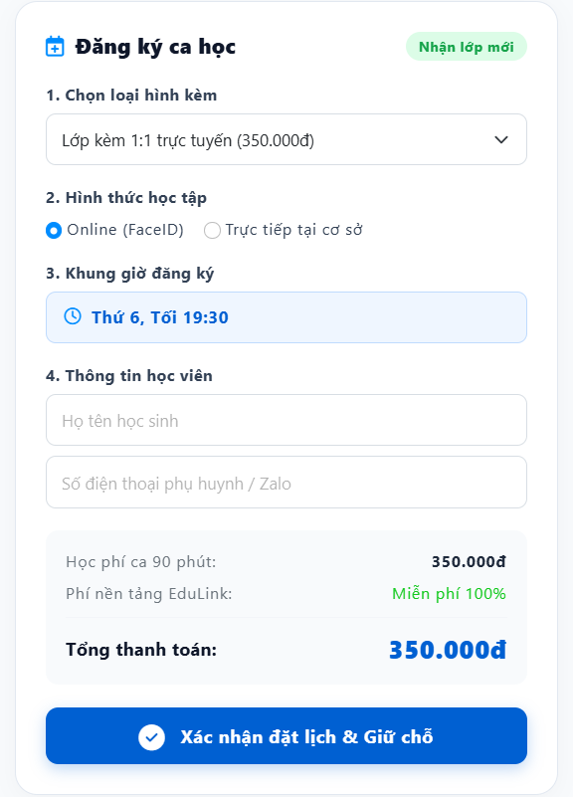
Round 1 | 20 | 0 | 0 | 0 | 20
Round 2 | 20 | 0 | 0 | 0 | 20

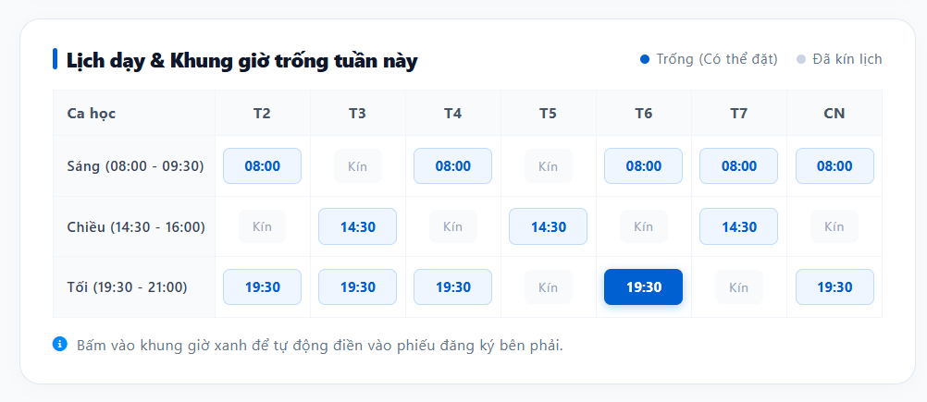

Test Case ID | Mô tả | Hành động | Điều kiện tiên quyết | Kết quả mong đợi | Kết quả thực tế | Kết quả |  |  |  |  |  | Chú thích
 |  |  |  |  |  | Vòng 1 |  |  | Vòng 2
 |  |  |  |  |  | Trạng thái | Ngày kiểm tra | Người kiểm tra | Trạng thái | Ngày kiểm tra | Người kiểm tra
GUI
GUI-YCDL01 | Kiểm tra tiêu đề và chú thích màu của bảng lịch | 1. Mở khối "Lịch dạy & Khung giờ trống tuần này" 2. Quan sát phần đầu bảng | Đang ở khối "Lịch dạy & Khung giờ trống tuần này" trên trang hồ sơ giáo viên | Hiển thị icon, tiêu đề "Lịch dạy & Khung giờ trống tuần này"; góc phải có 2 chú thích: chấm xanh "Trống (Có thể đặt)" và chấm xám "Đã kín lịch" | Hiển thị icon, tiêu đề "Lịch dạy & Khung giờ trống tuần này"; góc phải có 2 chú thích: chấm xanh "Trống (Có thể đặt)" và chấm xám "Đã kín lịch" | Pass | 10/01/2026 | Khôi | Pass | 10/01/2026 | Khôi
GUI-YCDL02 | Kiểm tra cấu trúc bảng lịch | 1. Quan sát bảng lịch | Đang ở khối "Lịch dạy & Khung giờ trống tuần này" trên trang hồ sơ giáo viên | Cột đầu "Ca học" liệt kê 3 ca: Sáng (08:00 - 09:30), Chiều (14:30 - 16:00), Tối (19:30 - 21:00); 7 cột còn lại là T2, T3, T4, T5, T6, T7, CN; mỗi ô hiển thị giờ bắt đầu (VD: 08:00) hoặc chữ "Kín" | Cột đầu "Ca học" liệt kê 3 ca: Sáng (08:00 - 09:30), Chiều (14:30 - 16:00), Tối (19:30 - 21:00); 7 cột còn lại là T2, T3, T4, T5, T6, T7, CN; mỗi ô hiển thị giờ bắt đầu (VD: 08:00) hoặc chữ "Kín" | Pass | 10/01/2026 | Khôi | Pass | 10/01/2026 | Khôi
GUI-YCDL03 | Kiểm tra kiểu hiển thị ô Trống, Đã kín lịch và ô đang chọn | 1. Quan sát các ô "08:00"/"14:30"/"19:30", các ô "Kín" và ô "19:30" của cột T6 | Đang ở khối "Lịch dạy & Khung giờ trống tuần này" trên trang hồ sơ giáo viên | Ô còn trống: nền trắng/xanh nhạt, chữ xanh, có thể click; ô "Kín": nền xám nhạt, chữ xám, không click được; ô đang được chọn (T6, 19:30) có nền xanh đậm, chữ trắng, nổi bật hơn các ô trống khác | Ô còn trống: nền trắng/xanh nhạt, chữ xanh, có thể click; ô "Kín": nền xám nhạt, chữ xám, không click được; ô đang được chọn (T6, 19:30) có nền xanh đậm, chữ trắng, nổi bật hơn các ô trống khác | Pass | 10/01/2026 | Khôi | Pass | 10/01/2026 | Khôi
GUI-YCDL04 | Kiểm tra dòng hướng dẫn dưới bảng lịch | 1. Quan sát dòng chữ dưới bảng lịch | Đang ở khối "Lịch dạy & Khung giờ trống tuần này" trên trang hồ sơ giáo viên | Hiển thị icon thông tin và dòng "Bấm vào khung giờ xanh để tự động điền vào phiếu đăng ký bên phải" | Hiển thị icon thông tin và dòng "Bấm vào khung giờ xanh để tự động điền vào phiếu đăng ký bên phải" | Pass | 10/01/2026 | Khôi | Pass | 10/01/2026 | Khôi
GUI-YCDL05 | Kiểm tra phần đầu phiếu Đăng ký ca học | 1. Mở phiếu "Đăng ký ca học" 2. Quan sát phần đầu phiếu | Đang ở phiếu "Đăng ký ca học" | Hiển thị icon lịch, tiêu đề "Đăng ký ca học" và nhãn "Nhận lớp mới" (nền xanh lá) ở góc phải | Hiển thị icon lịch, tiêu đề "Đăng ký ca học" và nhãn "Nhận lớp mới" (nền xanh lá) ở góc phải | Pass | 10/01/2026 | Khôi | Pass | 10/01/2026 | Khôi
GUI-YCDL06 | Kiểm tra các mục 1-4 của phiếu đăng ký | 1. Quan sát lần lượt các mục trong phiếu | Đang ở phiếu "Đăng ký ca học" | Mục 1 "Chọn loại hình kèm": ô dạng dropdown, giá trị mặc định "Lớp kèm 1:1 trực tuyến (350.000đ)"; mục 2 "Hình thức học tập": 2 radio "Online (FaceID)" (chọn sẵn) và "Trực tiếp tại cơ sở"; mục 3 "Khung giờ đăng ký": khối nền xanh nhạt hiển thị khung giờ đã chọn (VD: "Thứ 6, Tối 19:30"); mục 4 "Thông tin học viên": 2 ô nhập "Họ tên học sinh" và "Số điện thoại phụ huynh / Zalo" | Mục 1 "Chọn loại hình kèm": ô dạng dropdown, giá trị mặc định "Lớp kèm 1:1 trực tuyến (350.000đ)"; mục 2 "Hình thức học tập": 2 radio "Online (FaceID)" (chọn sẵn) và "Trực tiếp tại cơ sở"; mục 3 "Khung giờ đăng ký": khối nền xanh nhạt hiển thị khung giờ đã chọn (VD: "Thứ 6, Tối 19:30"); mục 4 "Thông tin học viên": 2 ô nhập "Họ tên học sinh" và "Số điện thoại phụ huynh / Zalo" | Pass | 10/01/2026 | Khôi | Pass | 10/01/2026 | Khôi
GUI-YCDL07 | Kiểm tra khối học phí và nút xác nhận | 1. Quan sát phần cuối phiếu đăng ký | Đang ở phiếu "Đăng ký ca học" | Hiển thị dòng "Học phí ca 90 phút: 350.000đ", "Phí nền tảng EduLink: Miễn phí 100%" (màu xanh lá), dòng "Tổng thanh toán" in đậm kèm số tiền lớn màu xanh; nút "Xác nhận đặt lịch & Giữ chỗ" (nền xanh, có icon dấu tick) nổi bật, chiếm trọn chiều rộng phiếu | Hiển thị dòng "Học phí ca 90 phút: 350.000đ", "Phí nền tảng EduLink: Miễn phí 100%" (màu xanh lá), dòng "Tổng thanh toán" in đậm kèm số tiền lớn màu xanh; nút "Xác nhận đặt lịch & Giữ chỗ" (nền xanh, có icon dấu tick) nổi bật, chiếm trọn chiều rộng phiếu | Pass | 10/01/2026 | Khôi | Pass | 10/01/2026 | Khôi
FUNCTION
FUNC-YCDL-01 | Chọn khung giờ trống trên bảng lịch để điền phiếu đăng ký | 1. Click vào một ô khung giờ đang trống (VD: T4, Sáng 08:00) | Ô khung giờ đang ở trạng thái Trống | Ô được click chuyển sang trạng thái đang chọn (nền xanh đậm); mục "Khung giờ đăng ký" trên phiếu tự động điền đúng thứ và giờ vừa chọn | Ô được click chuyển sang trạng thái đang chọn (nền xanh đậm); mục "Khung giờ đăng ký" trên phiếu tự động điền đúng thứ và giờ vừa chọn | Pass | 10/01/2026 | Khôi | Pass | 10/01/2026 | Khôi
FUNC-YCDL-02 | Click vào ô đã kín lịch | 1. Click vào một ô có chữ "Kín" | Ô khung giờ đang ở trạng thái Đã kín lịch | Ô không phản hồi thao tác click; không có khung giờ nào được điền vào phiếu đăng ký; không lỗi hệ thống | Ô không phản hồi thao tác click; không có khung giờ nào được điền vào phiếu đăng ký; không lỗi hệ thống | Pass | 10/01/2026 | Khôi | Pass | 10/01/2026 | Khôi
FUNC-YCDL-03 | Chuyển lựa chọn giữa các khung giờ khác nhau | 1. Click chọn khung giờ A (VD: T2, Sáng 08:00) 2. Click chọn tiếp khung giờ B (VD: T6, Tối 19:30) | Cả 2 ô đều đang ở trạng thái Trống | Chỉ 1 ô được đánh dấu đang chọn tại một thời điểm; ô A trở về trạng thái Trống khi chọn ô B; mục Khung giờ đăng ký cập nhật theo lựa chọn mới nhất | Chỉ 1 ô được đánh dấu đang chọn tại một thời điểm; ô A trở về trạng thái Trống khi chọn ô B; mục Khung giờ đăng ký cập nhật theo lựa chọn mới nhất | Pass | 10/01/2026 | Khôi | Pass | 10/01/2026 | Khôi
FUNC-YCDL-04 | Chọn loại hình kèm khác | 1. Mở dropdown "Chọn loại hình kèm" 2. Chọn một loại hình khác (VD: "Lớp nhóm nhỏ (3-5 bạn)") | Đang ở phiếu "Đăng ký ca học" | Dropdown hiển thị đủ các loại hình kèm sẵn có; sau khi chọn, giá trị hiển thị đổi đúng loại hình và học phí (Học phí ca 90 phút, Tổng thanh toán) cập nhật theo đúng mức giá của loại hình mới | Dropdown hiển thị đủ các loại hình kèm sẵn có; sau khi chọn, giá trị hiển thị đổi đúng loại hình và học phí (Học phí ca 90 phút, Tổng thanh toán) cập nhật theo đúng mức giá của loại hình mới | Pass | 10/01/2026 | Khôi | Pass | 10/01/2026 | Khôi
FUNC-YCDL-05 | Chọn hình thức học tập | 1. Kiểm tra lựa chọn mặc định 2. Chọn "Trực tiếp tại cơ sở" 3. Chọn lại "Online (FaceID)" | Đang ở phiếu "Đăng ký ca học" | Mặc định chọn Online (FaceID); mỗi lần chỉ chọn được 1 lựa chọn; khi chọn "Trực tiếp tại cơ sở" có thể hiển thị thêm lựa chọn cơ sở học (nếu có) | Mặc định chọn Online (FaceID); mỗi lần chỉ chọn được 1 lựa chọn; khi chọn "Trực tiếp tại cơ sở" có thể hiển thị thêm lựa chọn cơ sở học (nếu có) | Pass | 10/01/2026 | Khôi | Pass | 10/01/2026 | Khôi | Giả định: cần xác nhận có hiển thị thêm lựa chọn cơ sở khi chọn Trực tiếp tại cơ sở hay không
FUNC-YCDL-06 | Đăng ký ca học thành công với dữ liệu hợp lệ | 1. Chọn khung giờ trống trên bảng lịch 2. Nhập Họ tên học sinh: "Nguyễn Linh Lan" 3. Nhập Số điện thoại: "0908123456" 4. Nhấn "Xác nhận đặt lịch & Giữ chỗ" | Đang ở phiếu "Đăng ký ca học"; khung giờ vẫn còn trống tại thời điểm xác nhận | Hiển thị thông báo đặt lịch thành công; khung giờ vừa đặt chuyển sang trạng thái Đã kín lịch trên bảng lịch; ca học được ghi nhận đúng loại hình, hình thức học, khung giờ và thông tin học viên đã nhập | Hiển thị thông báo đặt lịch thành công; khung giờ vừa đặt chuyển sang trạng thái Đã kín lịch trên bảng lịch; ca học được ghi nhận đúng loại hình, hình thức học, khung giờ và thông tin học viên đã nhập | Pass | 10/01/2026 | Khôi | Pass | 10/01/2026 | Khôi
FUNC-YCDL-07 | Xác nhận đặt lịch khi bỏ trống thông tin học viên | 1. Chọn khung giờ trống 2. Để trống Họ tên học sinh và/hoặc Số điện thoại 3. Nhấn "Xác nhận đặt lịch & Giữ chỗ" | Đang ở phiếu "Đăng ký ca học" | Không đặt lịch được; hiển thị lỗi bắt buộc nhập tại các trường bị bỏ trống; khung giờ đã chọn không bị mất | Không đặt lịch được; hiển thị lỗi bắt buộc nhập tại các trường bị bỏ trống; khung giờ đã chọn không bị mất | Pass | 10/01/2026 | Khôi | Pass | 10/01/2026 | Khôi
FUNC-YCDL-08 | Xác nhận đặt lịch khi chưa chọn khung giờ | 1. Không click chọn khung giờ nào trên bảng lịch 2. Nhập hợp lệ Họ tên và Số điện thoại 3. Nhấn "Xác nhận đặt lịch & Giữ chỗ" | Đang ở phiếu "Đăng ký ca học" | Không đặt lịch được; hiển thị lỗi yêu cầu chọn khung giờ đăng ký | Không đặt lịch được; hiển thị lỗi yêu cầu chọn khung giờ đăng ký | Pass | 10/01/2026 | Khôi | Pass | 10/01/2026 | Khôi
FUNC-YCDL-09 | Số điện thoại sai định dạng | 1. Chọn khung giờ trống, nhập Họ tên hợp lệ 2. Nhập Số điện thoại sai định dạng (VD: "09abc12345", "090812") 3. Nhấn "Xác nhận đặt lịch & Giữ chỗ" | Đang ở phiếu "Đăng ký ca học" | Không đặt lịch được; báo lỗi số điện thoại không hợp lệ | Không đặt lịch được; báo lỗi số điện thoại không hợp lệ | Pass | 10/01/2026 | Khôi | Pass | 10/01/2026 | Khôi
FUNC-YCDL-10 | Khung giờ vừa chọn bị người khác đặt trước khi xác nhận | 1. Chọn một khung giờ đang trống 2. Một học viên khác đặt thành công đúng khung giờ đó trước khi mình nhấn xác nhận 3. Nhấn "Xác nhận đặt lịch & Giữ chỗ" | Khung giờ đã chọn vừa bị người khác đặt trước | Không đặt lịch được; hiển thị thông báo khung giờ vừa được đặt bởi người khác, yêu cầu chọn lại khung giờ khác; bảng lịch tự cập nhật khung giờ đó sang trạng thái Đã kín lịch | Không đặt lịch được; hiển thị thông báo khung giờ vừa được đặt bởi người khác, yêu cầu chọn lại khung giờ khác; bảng lịch tự cập nhật khung giờ đó sang trạng thái Đã kín lịch | Pass | 10/01/2026 | Khôi | Pass | 10/01/2026 | Khôi
FUNC-YCDL-11 | Kiểm tra tính đúng của học phí và tổng thanh toán | 1. Chọn lần lượt các loại hình kèm khác nhau 2. Đối chiếu "Học phí ca 90 phút" và "Tổng thanh toán" hiển thị với bảng giá trong hệ thống | Đang ở phiếu "Đăng ký ca học" | Học phí và tổng thanh toán hiển thị đúng, khớp với bảng giá tương ứng từng loại hình kèm trong hệ thống | Học phí và tổng thanh toán hiển thị đúng, khớp với bảng giá tương ứng từng loại hình kèm trong hệ thống | Pass | 10/01/2026 | Khôi | Pass | 10/01/2026 | Khôi
FUNC-YCDL-12 | Nhấn "Xác nhận đặt lịch & Giữ chỗ" nhiều lần liên tiếp | 1. Chọn khung giờ, nhập hợp lệ thông tin học viên 2. Nhấn nhanh nút "Xác nhận đặt lịch & Giữ chỗ" 2–3 lần | Đang ở phiếu "Đăng ký ca học" | Chỉ tạo 1 yêu cầu đặt lịch; nút bị vô hiệu hóa hoặc hiển thị loading trong khi xử lý; khung giờ chỉ bị đánh dấu Đã kín lịch một lần | Chỉ tạo 1 yêu cầu đặt lịch; nút bị vô hiệu hóa hoặc hiển thị loading trong khi xử lý; khung giờ chỉ bị đánh dấu Đã kín lịch một lần | Pass | 10/01/2026 | Khôi | Pass | 10/01/2026 | Khôi
FUNC-YCDL-13 | Đặt lịch khi mất mạng hoặc server lỗi | 1. Chọn khung giờ, nhập hợp lệ thông tin học viên 2. Ngắt kết nối mạng (hoặc giả lập lỗi server) 3. Nhấn "Xác nhận đặt lịch & Giữ chỗ" | Đang ở phiếu "Đăng ký ca học" | Hiển thị thông báo lỗi thân thiện; khung giờ vẫn giữ trạng thái Trống, không bị đánh dấu Đã kín lịch nhầm; dữ liệu đã nhập không bị mất | Hiển thị thông báo lỗi thân thiện; khung giờ vẫn giữ trạng thái Trống, không bị đánh dấu Đã kín lịch nhầm; dữ liệu đã nhập không bị mất | Pass | 10/01/2026 | Khôi | Pass | 10/01/2026 | Khôi

Tư vấn trực tuyến
Project Name | SMARTTRIAL
Module Code | Tài khoản cá nhân
 | Hoàn thành | Lỗi | Chưa kiểm tra | Bị chặn | Tổng lần kiểm tra
Round 1 | 20 | 0 | 0 | 0 | 20
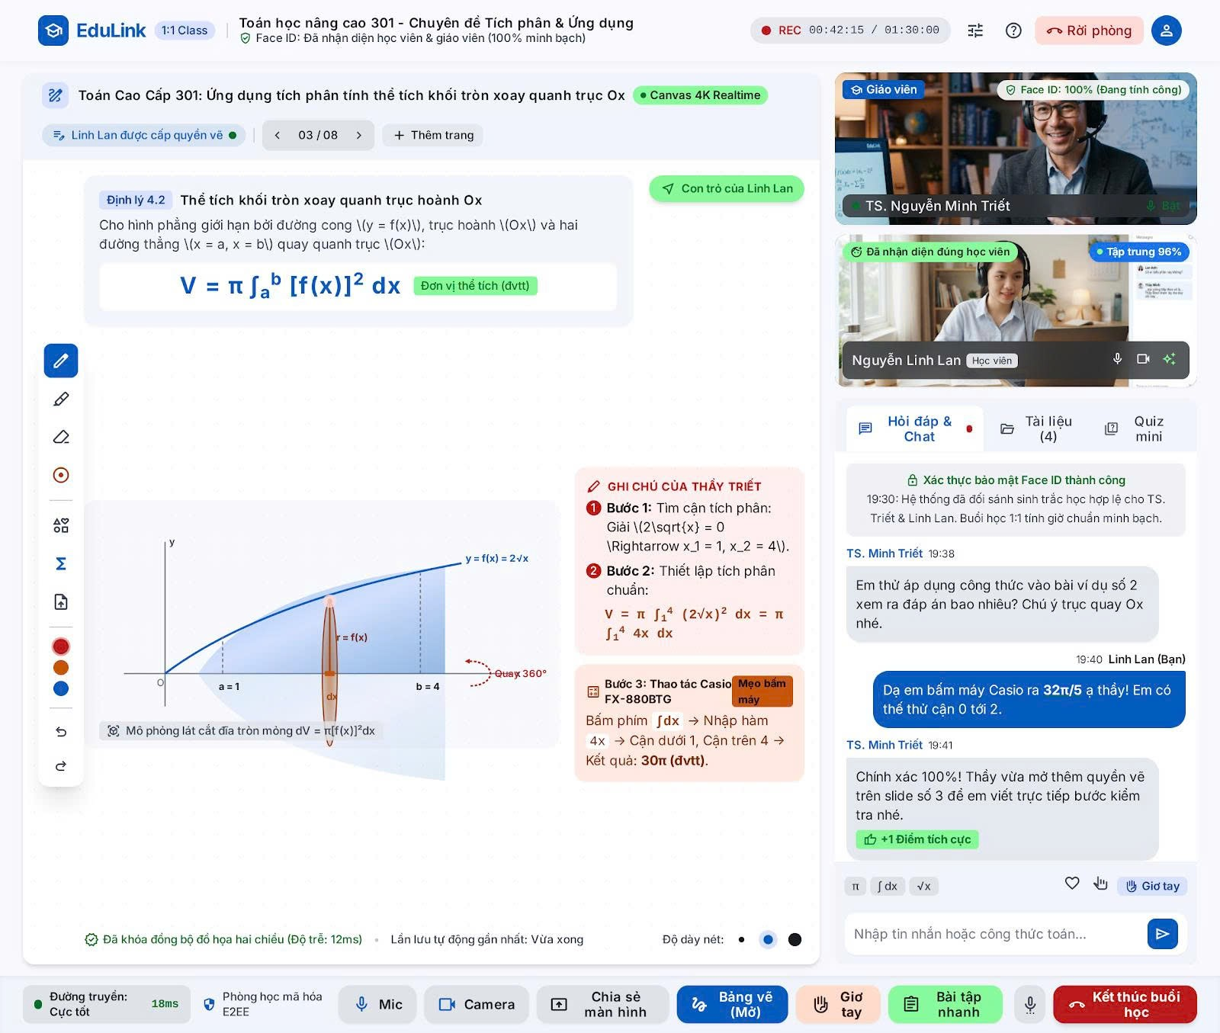
Round 2 | 20 | 0 | 0 | 0 | 20

Test Case ID | Mô tả | Hành động | Điều kiện tiên quyết | Kết quả mong đợi | Kết quả thực tế | Kết quả |  |  |  |  |  | Chú thích
 |  |  |  |  |  | Vòng 1 |  |  | Vòng 2
 |  |  |  |  |  | Trạng thái | Ngày kiểm tra | Người kiểm tra | Trạng thái | Ngày kiểm tra | Người kiểm tra
GUI
GUI-TVTT-01 | Kiểm tra thanh header trên cùng | 1. Vào phòng học trực tuyến 2. Quan sát thanh trên cùng | Đang trong phòng học trực tuyến 1:1 (buổi Tư vấn/Học trực tuyến) | Hiển thị logo "EduLink" kèm nhãn "1:1 Class", tên lớp/chuyên đề, nhãn "Face ID: Đã nhận diện học viên & giáo viên (100% minh bạch)", trạng thái ghi hình (REC + thời gian) và thời lượng buổi học, icon cài đặt, icon trợ giúp, nút "Rời phòng" (màu đỏ) và icon tài khoản | Hiển thị logo "EduLink" kèm nhãn "1:1 Class", tên lớp/chuyên đề, nhãn "Face ID: Đã nhận diện học viên & giáo viên (100% minh bạch)", trạng thái ghi hình (REC + thời gian) và thời lượng buổi học, icon cài đặt, icon trợ giúp, nút "Rời phòng" (màu đỏ) và icon tài khoản | Pass | 1/10/2026 | Huy | Pass | 1/10/2026 | Huy
GUI-TVTT-02 | Kiểm tra thanh tiêu đề bài học và điều hướng slide | 1. Quan sát thanh tiêu đề ngay dưới header | Đang trong phòng học trực tuyến 1:1 (buổi Tư vấn/Học trực tuyến) | Hiển thị icon, tên bài học, nhãn "Canvas 4K Realtime"; dòng dưới hiển thị "Linh Lan được cấp quyền vẽ", số trang hiện tại/tổng số trang (VD: "03 / 08") kèm 2 nút mũi tên chuyển trang và nút "+ Thêm trang" | Hiển thị icon, tên bài học, nhãn "Canvas 4K Realtime"; dòng dưới hiển thị "Linh Lan được cấp quyền vẽ", số trang hiện tại/tổng số trang (VD: "03 / 08") kèm 2 nút mũi tên chuyển trang và nút "+ Thêm trang" | Pass | 1/10/2026 | Huy | Pass | 1/10/2026 | Huy
GUI-TVTT-03 | Kiểm tra khối bảng trắng và khối ghi chú của giáo viên | 1. Quan sát khu vực bảng trắng chính giữa và khối "Ghi chú của thầy Triết" bên phải | Đang trong phòng học trực tuyến 1:1 (buổi Tư vấn/Học trực tuyến) | Bảng trắng hiển thị nội dung bài học, hình minh họa, nhãn "Mô phỏng lát cắt đĩa tròn mỏng", trạng thái đồng bộ đồ họa; khối ghi chú hiển thị các bước hướng dẫn đánh số, công thức toán, khối "Bước 3" có nhãn "Mẹo bấm máy" và kết quả cuối được in đậm | Bảng trắng hiển thị nội dung bài học, hình minh họa, nhãn "Mô phỏng lát cắt đĩa tròn mỏng", trạng thái đồng bộ đồ họa; khối ghi chú hiển thị các bước hướng dẫn đánh số, công thức toán, khối "Bước 3" có nhãn "Mẹo bấm máy" và kết quả cuối được in đậm | Pass | 1/10/2026 | Huy | Pass | 1/10/2026 | Huy
GUI-TVTT-04 | Kiểm tra thanh công cụ vẽ bên trái | 1. Quan sát cột công cụ dọc bên trái bảng trắng | Đang trong phòng học trực tuyến 1:1 (buổi Tư vấn/Học trực tuyến) | Hiển thị đủ các icon công cụ: bút vẽ (đang chọn, tô màu xanh), bút chì, tẩy, hình tròn, lưới/hình khối, ký hiệu Sigma, tải lên tài liệu, 3 ô chọn màu (đỏ, cam, xanh), nút hoàn tác và làm lại | Hiển thị đủ các icon công cụ: bút vẽ (đang chọn, tô màu xanh), bút chì, tẩy, hình tròn, lưới/hình khối, ký hiệu Sigma, tải lên tài liệu, 3 ô chọn màu (đỏ, cam, xanh), nút hoàn tác và làm lại | Pass | 1/10/2026 | Huy | Pass | 1/10/2026 | Huy
GUI-TVTT-05 | Kiểm tra khối video giáo viên và học viên | 1. Quan sát 2 khung video góc trên bên phải | Đang trong phòng học trực tuyến 1:1 (buổi Tư vấn/Học trực tuyến) | Khung giáo viên: hiển thị tên "TS. Nguyễn Minh Triết", nhãn "Face ID: 100% (Đang tính công)"; khung học viên: tên "Nguyễn Linh Lan (Học viên)", nhãn "Đã nhận diện đúng học viên" và "Tập trung 96%"; mỗi khung có icon điều khiển riêng | Khung giáo viên: hiển thị tên "TS. Nguyễn Minh Triết", nhãn "Face ID: 100% (Đang tính công)"; khung học viên: tên "Nguyễn Linh Lan (Học viên)", nhãn "Đã nhận diện đúng học viên" và "Tập trung 96%"; mỗi khung có icon điều khiển riêng | Pass | 1/10/2026 | Huy | Pass | 1/10/2026 | Huy
GUI-TVTT-06 | Kiểm tra khu vực tab và khung chat | 1. Quan sát cụm tab "Hỏi đáp & Chat", "Tài liệu", "Quiz mini" và khung chat bên dưới | Đang trong phòng học trực tuyến 1:1 (buổi Tư vấn/Học trực tuyến) | Tab "Hỏi đáp & Chat" đang được chọn (gạch chân/nổi bật) kèm chấm trạng thái; tab "Tài liệu" hiển thị số lượng (VD: "(4)"); khung chat hiển thị thông báo hệ thống (xác thực Face ID), tin nhắn của giáo viên và học viên theo đúng thứ tự thời gian, có nhãn thời gian và tên người gửi; tin nhắn của học viên (Bạn) căn phải, có màu nền khác tin giáo viên | Tab "Hỏi đáp & Chat" đang được chọn (gạch chân/nổi bật) kèm chấm trạng thái; tab "Tài liệu" hiển thị số lượng (VD: "(4)"); khung chat hiển thị thông báo hệ thống (xác thực Face ID), tin nhắn của giáo viên và học viên theo đúng thứ tự thời gian, có nhãn thời gian và tên người gửi; tin nhắn của học viên (Bạn) căn phải, có màu nền khác tin giáo viên | Pass | 1/10/2026 | Huy | Pass | 1/10/2026 | Huy
GUI-TVTT-07 | Kiểm tra ô nhập tin nhắn và thanh công cụ chat | 1. Quan sát ô nhập tin nhắn cuối khung chat | Đang trong phòng học trực tuyến 1:1 (buổi Tư vấn/Học trực tuyến) | Hiển thị placeholder "Nhập tin nhắn hoặc công thức toán...", các icon chèn ký hiệu toán học (π, ∫dx, √x), icon like, icon đính kèm, nút "Giơ tay" và nút gửi tin nhắn | Hiển thị placeholder "Nhập tin nhắn hoặc công thức toán...", các icon chèn ký hiệu toán học (π, ∫dx, √x), icon like, icon đính kèm, nút "Giơ tay" và nút gửi tin nhắn | Pass | 1/10/2026 | Huy | Pass | 1/10/2026 | Huy
GUI-TVTT-08 | Kiểm tra thanh công cụ điều khiển dưới cùng | 1. Quan sát thanh công cụ ở chân màn hình | Đang trong phòng học trực tuyến 1:1 (buổi Tư vấn/Học trực tuyến) | Hiển thị trạng thái đường truyền (VD: "Cực tốt", độ trễ ms), nhãn "Phòng học mã hóa E2EE"; cụm nút: Mic, Camera, Chia sẻ màn hình, Bảng vẽ (đang Mở), Giơ tay, Bài tập nhanh, nút "Kết thúc buổi học" (màu đỏ, nổi bật nhất) | Hiển thị trạng thái đường truyền (VD: "Cực tốt", độ trễ ms), nhãn "Phòng học mã hóa E2EE"; cụm nút: Mic, Camera, Chia sẻ màn hình, Bảng vẽ (đang Mở), Giơ tay, Bài tập nhanh, nút "Kết thúc buổi học" (màu đỏ, nổi bật nhất) | Pass | 1/10/2026 | Huy | Pass | 1/10/2026 | Huy
FUNCTION
FUNC-TVTT-01 | Vào phòng học và xác thực Face ID | 1. Học viên và giáo viên cùng vào phòng đúng giờ, chờ hệ thống xác thực khuôn mặt (khớp dữ liệu) 2. Lặp lại nhưng với khuôn mặt không khớp dữ liệu đã đăng ký | Có tài khoản với dữ liệu Face ID hợp lệ và tài khoản có dữ liệu không khớp | Khớp: hệ thống nhận diện đúng cả 2 bên, hiển thị thông báo xác thực thành công trong khung chat, nhãn Face ID trên video chuyển sang đã xác thực. Không khớp: từ chối vào phòng chính thức (hoặc vào ở chế độ hạn chế), hiển thị thông báo thất bại và hướng dẫn xử lý | Khớp: hệ thống nhận diện đúng cả 2 bên, hiển thị thông báo xác thực thành công trong khung chat, nhãn Face ID trên video chuyển sang đã xác thực. Không khớp: từ chối vào phòng chính thức (hoặc vào ở chế độ hạn chế), hiển thị thông báo thất bại và hướng dẫn xử lý | Pass | 1/10/2026 | Huy | Pass | 1/10/2026 | Huy
FUNC-TVTT-02 | Chuyển trang và thêm trang mới trên bảng trắng | 1. Nhấn mũi tên phải/trái để chuyển trang, thử ở trang đầu và trang cuối 2. Nhấn "+ Thêm trang" | Đang trong phòng học trực tuyến 1:1 (buổi Tư vấn/Học trực tuyến) | Nội dung và số trang (VD: "03 / 08") cập nhật đúng, đồng bộ ở cả 2 màn hình; nút trái vô hiệu hóa ở trang đầu, nút phải vô hiệu hóa ở trang cuối; thêm trang mới tăng đúng tổng số trang và tự chuyển đến trang mới | Nội dung và số trang (VD: "03 / 08") cập nhật đúng, đồng bộ ở cả 2 màn hình; nút trái vô hiệu hóa ở trang đầu, nút phải vô hiệu hóa ở trang cuối; thêm trang mới tăng đúng tổng số trang và tự chuyển đến trang mới | Pass | 1/10/2026 | Huy | Pass | 1/10/2026 | Huy
FUNC-TVTT-03 | Cấp quyền vẽ và sử dụng công cụ vẽ (bút, tẩy, hình khối, Sigma, màu sắc, undo/redo) | 1. Giáo viên cấp quyền vẽ cho học viên 2. Học viên lần lượt dùng bút vẽ, tẩy, chèn hình/ký hiệu Sigma, đổi màu vẽ 3. Nhấn hoàn tác (undo) rồi làm lại (redo) vài lần | Đang trong phòng học trực tuyến 1:1 (buổi Tư vấn/Học trực tuyến); giáo viên là người điều phối buổi học | Học viên chỉ vẽ được khi có quyền, thu hồi quyền thì không vẽ được nữa; mỗi công cụ hoạt động đúng chức năng; undo/redo đúng thứ tự thao tác; mọi thay đổi đồng bộ theo thời gian thực ở cả 2 màn hình | Học viên chỉ vẽ được khi có quyền, thu hồi quyền thì không vẽ được nữa; mỗi công cụ hoạt động đúng chức năng; undo/redo đúng thứ tự thao tác; mọi thay đổi đồng bộ theo thời gian thực ở cả 2 màn hình | Pass | 1/10/2026 | Huy | Pass | 1/10/2026 | Huy
FUNC-TVTT-04 | Tải lên tài liệu vào buổi học | 1. Nhấn icon tải lên tài liệu 2. Chọn file hợp lệ (PDF/hình ảnh) và tải lên | Đang trong phòng học trực tuyến 1:1 (buổi Tư vấn/Học trực tuyến) | Tài liệu tải lên thành công, hiển thị trong tab "Tài liệu"; số lượng ở tab cập nhật tăng lên; cả giáo viên và học viên đều xem được tài liệu vừa tải | Tài liệu tải lên thành công, hiển thị trong tab "Tài liệu"; số lượng ở tab cập nhật tăng lên; cả giáo viên và học viên đều xem được tài liệu vừa tải | Pass | 1/10/2026 | Huy | Pass | 1/10/2026 | Huy
FUNC-TVTT-05 | Chuyển đổi giữa các tab Hỏi đáp & Chat / Tài liệu / Quiz mini | 1. Click lần lượt vào từng tab | Đang trong phòng học trực tuyến 1:1 (buổi Tư vấn/Học trực tuyến) | Nội dung khung bên phải chuyển đúng theo tab được chọn; tab đang chọn được đánh dấu nổi bật; dữ liệu từng tab hiển thị đúng, không lẫn nhau | Nội dung khung bên phải chuyển đúng theo tab được chọn; tab đang chọn được đánh dấu nổi bật; dữ liệu từng tab hiển thị đúng, không lẫn nhau | Pass | 1/10/2026 | Huy | Pass | 1/10/2026 | Huy
FUNC-TVTT-06 | Gửi tin nhắn chat, chèn ký hiệu toán học và thả cảm xúc | 1. Nhập tin nhắn, nhấn icon π/∫dx/√x để chèn ký hiệu rồi gửi 2. Click icon thả tim vào một tin nhắn của người khác | Đang trong phòng học trực tuyến 1:1 (buổi Tư vấn/Học trực tuyến) | Tin nhắn hiển thị đúng nội dung (bao gồm ký hiệu toán học), đúng thời gian, đúng người gửi ở cả 2 phía, tin của bản thân căn phải; lượt thả tim/điểm tích cực được ghi nhận và hiển thị ngay cho cả 2 phía | Tin nhắn hiển thị đúng nội dung (bao gồm ký hiệu toán học), đúng thời gian, đúng người gửi ở cả 2 phía, tin của bản thân căn phải; lượt thả tim/điểm tích cực được ghi nhận và hiển thị ngay cho cả 2 phía | Pass | 1/10/2026 | Huy | Pass | 1/10/2026 | Huy
FUNC-TVTT-07 | Bật/tắt Mic và Camera | 1. Click icon Mic để tắt, click lại để bật 2. Click icon Camera để tắt, click lại để bật | Đang trong phòng học trực tuyến 1:1 (buổi Tư vấn/Học trực tuyến) | Icon đổi trạng thái đúng (gạch chéo khi tắt); phía còn lại không nghe/không thấy hình khi bị tắt; hoạt động lại bình thường khi bật lại | Icon đổi trạng thái đúng (gạch chéo khi tắt); phía còn lại không nghe/không thấy hình khi bị tắt; hoạt động lại bình thường khi bật lại | Pass | 1/10/2026 | Huy | Pass | 1/10/2026 | Huy
FUNC-TVTT-08 | Chia sẻ màn hình | 1. Click "Chia sẻ màn hình", chọn cửa sổ cần chia sẻ 2. Nhấn dừng chia sẻ | Đang trong phòng học trực tuyến 1:1 (buổi Tư vấn/Học trực tuyến) | Hiển thị đúng nội dung màn hình chia sẻ cho phía còn lại; khi dừng, giao diện trở lại đúng như trước khi chia sẻ | Hiển thị đúng nội dung màn hình chia sẻ cho phía còn lại; khi dừng, giao diện trở lại đúng như trước khi chia sẻ | Pass | 1/10/2026 | Huy | Pass | 1/10/2026 | Huy
FUNC-TVTT-09 | Bật/tắt Bảng vẽ (whiteboard) | 1. Click nút "Bảng vẽ (Mở)" để đóng 2. Click lại để mở | Đang trong phòng học trực tuyến 1:1 (buổi Tư vấn/Học trực tuyến) | Trạng thái nút đổi đúng giữa Mở/Đóng; khi đóng, bảng trắng ẩn khỏi màn hình chính; khi mở lại, nội dung bảng trắng giữ nguyên như trước khi đóng | Trạng thái nút đổi đúng giữa Mở/Đóng; khi đóng, bảng trắng ẩn khỏi màn hình chính; khi mở lại, nội dung bảng trắng giữ nguyên như trước khi đóng | Pass | 1/10/2026 | Huy | Pass | 1/10/2026 | Huy
FUNC-TVTT-10 | Giơ tay phát biểu và giao Bài tập nhanh | 1. Học viên click "Giơ tay", sau đó hạ tay bằng cách click lại 2. Giáo viên click "Bài tập nhanh" và gửi một câu hỏi cho học viên | Đang trong phòng học trực tuyến 1:1 (buổi Tư vấn/Học trực tuyến) | Giáo viên nhận được thông báo/biểu tượng giơ tay đúng học viên, hạ tay xóa đúng biểu tượng; câu hỏi bài tập nhanh hiển thị ngay trong tab "Quiz mini" phía học viên, học viên trả lời được và giáo viên xem được kết quả | Giáo viên nhận được thông báo/biểu tượng giơ tay đúng học viên, hạ tay xóa đúng biểu tượng; câu hỏi bài tập nhanh hiển thị ngay trong tab "Quiz mini" phía học viên, học viên trả lời được và giáo viên xem được kết quả | Pass | 1/10/2026 | Huy | Pass | 1/10/2026 | Huy
FUNC-TVTT-11 | Kiểm tra trạng thái đường truyền và mã hóa | 1. Theo dõi chỉ số đường truyền (VD: "Cực tốt", độ trễ) khi mạng ổn định và khi mạng yếu | Đang trong phòng học trực tuyến 1:1 (buổi Tư vấn/Học trực tuyến) | Chỉ số đường truyền cập nhật đúng theo thực tế; khi mạng yếu hiển thị cảnh báo phù hợp; nhãn phòng học mã hóa E2EE luôn hiển thị trong suốt buổi học | Chỉ số đường truyền cập nhật đúng theo thực tế; khi mạng yếu hiển thị cảnh báo phù hợp; nhãn phòng học mã hóa E2EE luôn hiển thị trong suốt buổi học | Pass | 1/10/2026 | Huy | Pass | 1/10/2026 | Huy
FUNC-TVTT-12 | Kết thúc buổi học | 1. Nhấn nút "Kết thúc buổi học" (hoặc "Rời phòng") 2. Xác nhận kết thúc nếu có hộp thoại xác nhận | Đang trong phòng học trực tuyến 1:1 (buổi Tư vấn/Học trực tuyến) | Hiển thị hộp thoại xác nhận trước khi kết thúc; sau khi xác nhận, buổi học kết thúc cho cả 2 phía, dừng ghi hình, lưu lại thời lượng buổi học và nội dung chat/tài liệu để xem lại sau | Hiển thị hộp thoại xác nhận trước khi kết thúc; sau khi xác nhận, buổi học kết thúc cho cả 2 phía, dừng ghi hình, lưu lại thời lượng buổi học và nội dung chat/tài liệu để xem lại sau | Pass | 1/10/2026 | Huy | Pass | 1/10/2026 | Huy

Chatbot AI
Project Name | SMARTTRIAL
Module Code | Chatbot AI
 | Hoàn thành | Lỗi | Chưa kiểm tra | Bị chặn | Tổng lần kiểm tra
Round 1 | 20 | 0 | 0 | 0 | 20
Round 2 | 20 | 0 | 0 | 0 | 20

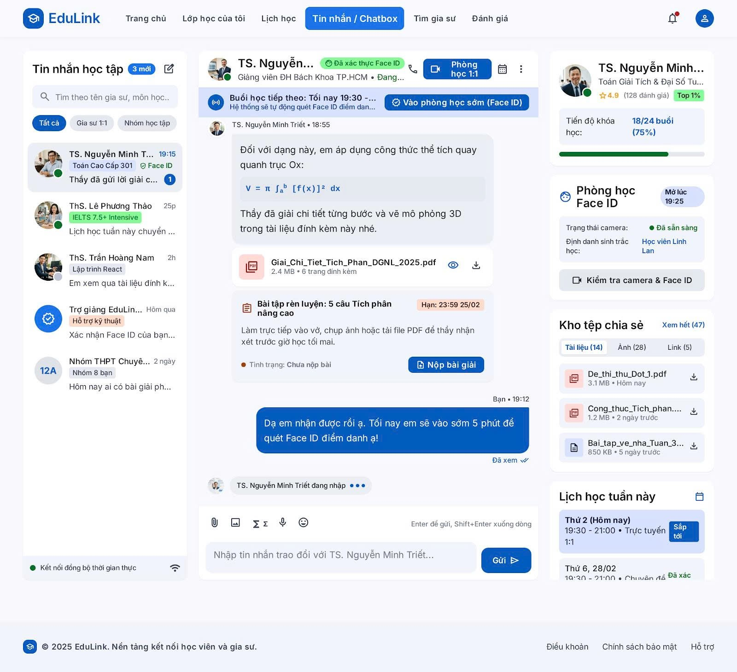

Test Case ID | Mô tả | Hành động | Điều kiện tiên quyết | Kết quả mong đợi | Kết quả thực tế | Kết quả |  |  |  |  |  | Chú thích
 |  |  |  |  |  | Vòng 1 |  |  | Vòng 2
 |  |  |  |  |  | Trạng thái | Ngày kiểm tra | Người kiểm tra | Trạng thái | Ngày kiểm tra | Người kiểm tra
GUI
GUI-CBAI-01 | Kiểm tra thanh menu điều hướng trên cùng | 1. Mở trang "Tin nhắn / Chatbox" 2. Quan sát thanh menu trên cùng | Đang ở trang "Tin nhắn / Chatbox" | Hiển thị logo EduLink, các mục: Trang chủ, Lớp học của tôi, Lịch học, Tin nhắn/Chatbox (đang chọn, nổi bật), Tìm gia sư, Đánh giá; icon chuông thông báo (có chấm đỏ) và icon tài khoản | Hiển thị logo EduLink, các mục: Trang chủ, Lớp học của tôi, Lịch học, Tin nhắn/Chatbox (đang chọn, nổi bật), Tìm gia sư, Đánh giá; icon chuông thông báo (có chấm đỏ) và icon tài khoản | Pass | 2/10/2026 | Khôi | Pass | 2/10/2026 | Khôi
GUI-CBAI-02 | Kiểm tra khối "Tin nhắn học tập" bên trái | 1. Quan sát cột danh sách hội thoại bên trái | Đang ở trang "Tin nhắn / Chatbox" | Hiển thị tiêu đề "Tin nhắn học tập" kèm badge số tin nhắn mới (VD: "3 mới"), icon soạn tin mới, ô tìm kiếm "Tìm theo tên gia sư, môn học...", 3 tab lọc "Tất cả", "Gia sư 1:1", "Nhóm học tập"; mỗi mục hội thoại hiển thị ảnh đại diện (có chấm trạng thái online), tên, thời gian, nhãn môn học/loại lớp, đoạn tin nhắn gần nhất và badge số tin chưa đọc nếu có | Hiển thị tiêu đề "Tin nhắn học tập" kèm badge số tin nhắn mới (VD: "3 mới"), icon soạn tin mới, ô tìm kiếm "Tìm theo tên gia sư, môn học...", 3 tab lọc "Tất cả", "Gia sư 1:1", "Nhóm học tập"; mỗi mục hội thoại hiển thị ảnh đại diện (có chấm trạng thái online), tên, thời gian, nhãn môn học/loại lớp, đoạn tin nhắn gần nhất và badge số tin chưa đọc nếu có | Pass | 2/10/2026 | Khôi | Pass | 2/10/2026 | Khôi
GUI-CBAI-03 | Kiểm tra phần đầu khung chat | 1. Quan sát phần đầu khung chat chính giữa | Đang ở trang "Tin nhắn / Chatbox", đã mở cuộc trò chuyện với TS. Nguyễn Minh Triết | Hiển thị ảnh đại diện, tên giáo viên, nhãn "Đã xác thực Face ID", chức danh + đơn vị công tác, trạng thái "Đang..."; góc phải hiển thị icon gọi điện, nút "Phòng học 1:1", icon lịch và icon tùy chọn thêm (...) | Hiển thị ảnh đại diện, tên giáo viên, nhãn "Đã xác thực Face ID", chức danh + đơn vị công tác, trạng thái "Đang..."; góc phải hiển thị icon gọi điện, nút "Phòng học 1:1", icon lịch và icon tùy chọn thêm (...) | Pass | 2/10/2026 | Khôi | Pass | 2/10/2026 | Khôi
GUI-CBAI-04 | Kiểm tra banner "Buổi học tiếp theo" | 1. Quan sát banner ngay dưới phần đầu khung chat | Đang ở trang "Tin nhắn / Chatbox", đã mở cuộc trò chuyện với TS. Nguyễn Minh Triết; có buổi học sắp diễn ra | Banner hiển thị icon, dòng "Buổi học tiếp theo: Tối nay 19:30 - ...", dòng phụ "Hệ thống sẽ tự động quét Face ID điểm danh..." và nút "Vào phòng học sớm (Face ID)" nổi bật bên phải | Banner hiển thị icon, dòng "Buổi học tiếp theo: Tối nay 19:30 - ...", dòng phụ "Hệ thống sẽ tự động quét Face ID điểm danh..." và nút "Vào phòng học sớm (Face ID)" nổi bật bên phải | Pass | 2/10/2026 | Khôi | Pass | 2/10/2026 | Khôi
GUI-CBAI-05 | Kiểm tra bong bóng tin nhắn, tệp đính kèm và thẻ bài tập | 1. Quan sát các tin nhắn trong khung chat | Đang ở trang "Tin nhắn / Chatbox", đã mở cuộc trò chuyện với TS. Nguyễn Minh Triết | Tin nhắn của giáo viên căn trái (nền xám nhạt), tin nhắn của học viên căn phải (nền xanh); mỗi tin có tên người gửi và giờ gửi; thẻ tệp đính kèm hiển thị icon loại file, tên file, dung lượng, số trang, icon xem và icon tải về; thẻ bài tập hiển thị tiêu đề, hạn nộp (có màu cảnh báo), mô tả, trạng thái nộp bài và nút "Nộp bài giải"; tin đã xem hiển thị chữ "Đã xem" kèm dấu tích | Tin nhắn của giáo viên căn trái (nền xám nhạt), tin nhắn của học viên căn phải (nền xanh); mỗi tin có tên người gửi và giờ gửi; thẻ tệp đính kèm hiển thị icon loại file, tên file, dung lượng, số trang, icon xem và icon tải về; thẻ bài tập hiển thị tiêu đề, hạn nộp (có màu cảnh báo), mô tả, trạng thái nộp bài và nút "Nộp bài giải"; tin đã xem hiển thị chữ "Đã xem" kèm dấu tích | Pass | 2/10/2026 | Khôi | Pass | 2/10/2026 | Khôi
GUI-CBAI-06 | Kiểm tra ô nhập tin nhắn và thanh công cụ chat | 1. Quan sát khu vực nhập tin nhắn cuối khung chat và dòng trạng thái kết nối | Đang ở trang "Tin nhắn / Chatbox", đã mở cuộc trò chuyện với TS. Nguyễn Minh Triết | Hiển thị các icon: đính kèm tệp, chèn ảnh, ký hiệu công thức (Σ, ∫), ghi âm (mic), biểu tượng cảm xúc; ô nhập có placeholder "Nhập tin nhắn trao đổi với TS. Nguyễn Minh Triết..." và gợi ý "Enter để gửi, Shift+Enter xuống dòng"; nút "Gửi" nổi bật; góc dưới trái hiển thị trạng thái "Kết nối đồng bộ thời gian thực" kèm icon Wi-Fi | Hiển thị các icon: đính kèm tệp, chèn ảnh, ký hiệu công thức (Σ, ∫), ghi âm (mic), biểu tượng cảm xúc; ô nhập có placeholder "Nhập tin nhắn trao đổi với TS. Nguyễn Minh Triết..." và gợi ý "Enter để gửi, Shift+Enter xuống dòng"; nút "Gửi" nổi bật; góc dưới trái hiển thị trạng thái "Kết nối đồng bộ thời gian thực" kèm icon Wi-Fi | Pass | 2/10/2026 | Khôi | Pass | 2/10/2026 | Khôi
GUI-CBAI-07 | Kiểm tra cột thông tin bên phải | 1. Quan sát cột bên phải khung chat | Đang ở trang "Tin nhắn / Chatbox", đã mở cuộc trò chuyện với TS. Nguyễn Minh Triết | Hiển thị thẻ hồ sơ giáo viên (ảnh, tên, môn dạy, điểm đánh giá, nhãn Top 1%), thanh tiến độ khóa học kèm số buổi và phần trăm; khối "Phòng học Face ID" hiển thị giờ mở, trạng thái camera, thông tin định danh sinh trắc học và nút "Kiểm tra camera & Face ID"; khối "Kho tệp chia sẻ" có liên kết "Xem hết" và 3 tab (Tài liệu/Ảnh/Link) kèm danh sách file; khối "Lịch học tuần này" liệt kê các buổi học sắp tới kèm nhãn trạng thái (VD: "Sắp tới") | Hiển thị thẻ hồ sơ giáo viên (ảnh, tên, môn dạy, điểm đánh giá, nhãn Top 1%), thanh tiến độ khóa học kèm số buổi và phần trăm; khối "Phòng học Face ID" hiển thị giờ mở, trạng thái camera, thông tin định danh sinh trắc học và nút "Kiểm tra camera & Face ID"; khối "Kho tệp chia sẻ" có liên kết "Xem hết" và 3 tab (Tài liệu/Ảnh/Link) kèm danh sách file; khối "Lịch học tuần này" liệt kê các buổi học sắp tới kèm nhãn trạng thái (VD: "Sắp tới") | Pass | 2/10/2026 | Khôi | Pass | 2/10/2026 | Khôi
FUNCTION
FUNC-CBAI-01 | Tìm kiếm cuộc trò chuyện | 1. Nhập tên gia sư hoặc môn học hợp lệ vào ô tìm kiếm 2. Nhập từ khóa không tồn tại (VD: "zzzzz") | Đang ở trang "Tin nhắn / Chatbox" | Từ khóa hợp lệ: danh sách hội thoại lọc đúng theo tên/môn học; từ khóa không tồn tại: hiển thị thông báo không có kết quả, không lỗi hệ thống | Từ khóa hợp lệ: danh sách hội thoại lọc đúng theo tên/môn học; từ khóa không tồn tại: hiển thị thông báo không có kết quả, không lỗi hệ thống | Pass | 2/10/2026 | Khôi | Pass | 2/10/2026 | Khôi
FUNC-CBAI-02 | Lọc hội thoại theo tab Gia sư 1:1 / Nhóm học tập | 1. Click tab "Gia sư 1:1" 2. Click tab "Nhóm học tập" 3. Click lại "Tất cả" | Đang ở trang "Tin nhắn / Chatbox" | Danh sách hội thoại chỉ hiển thị đúng loại được chọn ở từng tab; tab đang chọn được đánh dấu nổi bật; "Tất cả" hiển thị lại đầy đủ danh sách | Danh sách hội thoại chỉ hiển thị đúng loại được chọn ở từng tab; tab đang chọn được đánh dấu nổi bật; "Tất cả" hiển thị lại đầy đủ danh sách | Pass | 2/10/2026 | Khôi | Pass | 2/10/2026 | Khôi
FUNC-CBAI-03 | Mở hội thoại và cập nhật số tin nhắn chưa đọc | 1. Click vào một hội thoại đang có badge tin chưa đọc | Đang ở trang "Tin nhắn / Chatbox"; có hội thoại đang có tin nhắn chưa đọc | Mở đúng khung chat của hội thoại được chọn, hiển thị đầy đủ lịch sử tin nhắn; badge tin chưa đọc của hội thoại đó biến mất, tổng số "tin mới" ở tiêu đề giảm tương ứng | Mở đúng khung chat của hội thoại được chọn, hiển thị đầy đủ lịch sử tin nhắn; badge tin chưa đọc của hội thoại đó biến mất, tổng số "tin mới" ở tiêu đề giảm tương ứng | Pass | 2/10/2026 | Khôi | Pass | 2/10/2026 | Khôi
FUNC-CBAI-04 | Gửi tin nhắn văn bản | 1. Nhập nội dung vào ô nhập tin nhắn 2. Nhấn Enter (hoặc nút "Gửi") 3. Thử gửi khi ô nhập đang trống | Đang ở trang "Tin nhắn / Chatbox", đã mở cuộc trò chuyện với TS. Nguyễn Minh Triết | Tin nhắn hợp lệ: hiển thị ngay trong khung chat, căn phải, kèm giờ gửi, phía giáo viên nhận được ngay; ô nhập trống: nút Gửi bị vô hiệu hóa hoặc không gửi được tin trống | Tin nhắn hợp lệ: hiển thị ngay trong khung chat, căn phải, kèm giờ gửi, phía giáo viên nhận được ngay; ô nhập trống: nút Gửi bị vô hiệu hóa hoặc không gửi được tin trống | Pass | 2/10/2026 | Khôi | Pass | 2/10/2026 | Khôi
FUNC-CBAI-05 | Gửi tin nhắn kèm công thức toán học | 1. Nhấn icon công thức (Σ hoặc ∫) 2. Nhập biểu thức và gửi tin nhắn | Đang ở trang "Tin nhắn / Chatbox", đã mở cuộc trò chuyện với TS. Nguyễn Minh Triết | Ký hiệu được chèn đúng vị trí con trỏ trong ô nhập; tin nhắn gửi đi hiển thị đúng định dạng công thức toán học ở cả 2 phía | Ký hiệu được chèn đúng vị trí con trỏ trong ô nhập; tin nhắn gửi đi hiển thị đúng định dạng công thức toán học ở cả 2 phía | Pass | 2/10/2026 | Khôi | Pass | 2/10/2026 | Khôi
FUNC-CBAI-06 | Đính kèm tệp hoặc hình ảnh vào tin nhắn | 1. Nhấn icon đính kèm tệp, chọn file hợp lệ (PDF/ảnh) và gửi 2. Nhấn icon chèn ảnh, chọn ảnh và gửi | Đang ở trang "Tin nhắn / Chatbox", đã mở cuộc trò chuyện với TS. Nguyễn Minh Triết | Tệp/ảnh được tải lên và hiển thị đúng dưới dạng thẻ đính kèm/hình ảnh trong khung chat; có thể xem trước và tải về; phía giáo viên nhận được đúng tệp/ảnh | Tệp/ảnh được tải lên và hiển thị đúng dưới dạng thẻ đính kèm/hình ảnh trong khung chat; có thể xem trước và tải về; phía giáo viên nhận được đúng tệp/ảnh | Pass | 2/10/2026 | Khôi | Pass | 2/10/2026 | Khôi
FUNC-CBAI-07 | Nhập tin nhắn bằng giọng nói | 1. Nhấn icon mic 2. Nói nội dung tin nhắn 3. Xác nhận gửi | Đang ở trang "Tin nhắn / Chatbox", đã mở cuộc trò chuyện với TS. Nguyễn Minh Triết; thiết bị có microphone | Ghi âm hoặc chuyển giọng nói thành văn bản đúng nội dung đã nói; tin nhắn gửi đi hiển thị đúng (dạng văn bản hoặc file ghi âm tùy thiết kế) | Ghi âm hoặc chuyển giọng nói thành văn bản đúng nội dung đã nói; tin nhắn gửi đi hiển thị đúng (dạng văn bản hoặc file ghi âm tùy thiết kế) | Pass | 2/10/2026 | Khôi | Pass | 2/10/2026 | Khôi | Giả định: cần xác nhận sản phẩm chuyển giọng nói thành văn bản hay gửi file ghi âm
FUNC-CBAI-08 | Kiểm tra trạng thái đang nhập và đã xem | 1. Phía giáo viên đang gõ tin nhắn, quan sát phía học viên 2. Sau khi học viên đọc tin nhắn mới nhất, quan sát trạng thái tin nhắn phía giáo viên | Đang ở trang "Tin nhắn / Chatbox", đã mở cuộc trò chuyện với TS. Nguyễn Minh Triết | Hiển thị đúng dòng "... đang nhập" khi phía kia đang gõ và tự ẩn khi dừng gõ hoặc gửi tin; tin nhắn chuyển sang trạng thái "Đã xem" kèm dấu tích ngay sau khi người nhận mở khung chat | Hiển thị đúng dòng "... đang nhập" khi phía kia đang gõ và tự ẩn khi dừng gõ hoặc gửi tin; tin nhắn chuyển sang trạng thái "Đã xem" kèm dấu tích ngay sau khi người nhận mở khung chat | Pass | 2/10/2026 | Khôi | Pass | 2/10/2026 | Khôi
FUNC-CBAI-09 | Tải tệp đính kèm từ tin nhắn và từ Kho tệp chia sẻ | 1. Nhấn icon tải về trên thẻ tệp đính kèm trong khung chat 2. Vào khối "Kho tệp chia sẻ", chuyển giữa tab Tài liệu/Ảnh/Link và tải một tệp | Đang ở trang "Tin nhắn / Chatbox", đã mở cuộc trò chuyện với TS. Nguyễn Minh Triết | Tệp được tải về đúng nội dung, đúng tên file; tab Tài liệu/Ảnh/Link hiển thị đúng số lượng và đúng loại tệp; nhấn "Xem hết" mở đầy đủ danh sách | Tệp được tải về đúng nội dung, đúng tên file; tab Tài liệu/Ảnh/Link hiển thị đúng số lượng và đúng loại tệp; nhấn "Xem hết" mở đầy đủ danh sách | Pass | 2/10/2026 | Khôi | Pass | 2/10/2026 | Khôi
FUNC-CBAI-10 | Nộp bài giải cho bài tập được giao | 1. Trong thẻ bài tập, nhấn "Nộp bài giải" 2. Chọn/đính kèm file bài làm hợp lệ và xác nhận nộp 3. Thử nộp sau khi đã quá hạn nộp bài | Đang ở trang "Tin nhắn / Chatbox", đã mở cuộc trò chuyện với TS. Nguyễn Minh Triết; có bài tập đang ở trạng thái "Chưa nộp bài" | Nộp trước hạn: trạng thái đổi thành "Đã nộp bài", giáo viên nhận được bài làm; nộp sau hạn: hệ thống báo trễ hạn theo đúng quy định (chặn nộp hoặc gắn nhãn nộp trễ) | Nộp trước hạn: trạng thái đổi thành "Đã nộp bài", giáo viên nhận được bài làm; nộp sau hạn: hệ thống báo trễ hạn theo đúng quy định (chặn nộp hoặc gắn nhãn nộp trễ) | Pass | 2/10/2026 | Khôi | Pass | 2/10/2026 | Khôi | Giả định: cần xác nhận quy định xử lý nộp bài trễ hạn
FUNC-CBAI-11 | Vào phòng học sớm bằng Face ID và kiểm tra camera & Face ID | 1. Nhấn "Vào phòng học sớm (Face ID)" trên banner buổi học tiếp theo 2. Ở cột phải, nhấn "Kiểm tra camera & Face ID" và thực hiện quét khuôn mặt | Đang ở trang "Tin nhắn / Chatbox", đã mở cuộc trò chuyện với TS. Nguyễn Minh Triết; đã đến hoặc gần đến giờ học | Vào đúng phòng học 1:1, hệ thống quét và xác thực Face ID; "Kiểm tra camera & Face ID" hiển thị đúng trạng thái camera (VD: Đã sẵn sàng) và xác thực đúng danh tính học viên trước khi vào phòng học chính thức | Vào đúng phòng học 1:1, hệ thống quét và xác thực Face ID; "Kiểm tra camera & Face ID" hiển thị đúng trạng thái camera (VD: Đã sẵn sàng) và xác thực đúng danh tính học viên trước khi vào phòng học chính thức | Pass | 2/10/2026 | Khôi | Pass | 2/10/2026 | Khôi
FUNC-CBAI-12 | Chatbot AI tự động trả lời câu hỏi thường gặp | 1. Mở hội thoại với "Trợ giảng EduLink" (hỗ trợ kỹ thuật) 2. Gửi một câu hỏi thường gặp (VD: "Làm sao để quét lại Face ID?") | Giáo viên/gia sư đang không trực tuyến hoặc câu hỏi thuộc nhóm hỗ trợ kỹ thuật tự động | Chatbot AI trả lời ngay lập tức, nội dung đúng và liên quan đến câu hỏi; tin nhắn của chatbot được đánh dấu rõ là trả lời tự động (VD: nhãn hoặc icon bot) | Chatbot AI trả lời ngay lập tức, nội dung đúng và liên quan đến câu hỏi; tin nhắn của chatbot được đánh dấu rõ là trả lời tự động (VD: nhãn hoặc icon bot) | Pass | 2/10/2026 | Khôi | Pass | 2/10/2026 | Khôi
FUNC-CBAI-13 | Chatbot AI chuyển tiếp cho nhân viên hỗ trợ khi không xử lý được | 1. Gửi câu hỏi phức tạp hoặc ngoài phạm vi chatbot có thể trả lời cho "Trợ giảng EduLink" 2. Yêu cầu gặp nhân viên hỗ trợ thực nếu chatbot không giải quyết được | Câu hỏi nằm ngoài kịch bản trả lời tự động của chatbot | Chatbot nhận diện không xử lý được, phản hồi xin lỗi và chuyển tiếp/kết nối đến nhân viên hỗ trợ thực; hội thoại vẫn giữ nguyên lịch sử chat trước đó | Chatbot nhận diện không xử lý được, phản hồi xin lỗi và chuyển tiếp/kết nối đến nhân viên hỗ trợ thực; hội thoại vẫn giữ nguyên lịch sử chat trước đó | Pass | 2/10/2026 | Khôi | Pass | 2/10/2026 | Khôi

Thanh toán
Project Name | SMARTTRIAL
Module Code | Thanh Toán
 | Hoàn thành | Lỗi | Chưa kiểm tra | Bị chặn | Tổng lần kiểm tra
Round 1 | 20 | 0 | 0 | 0 | 20
Round 2 | 20 | 0 | 0 | 0 | 20

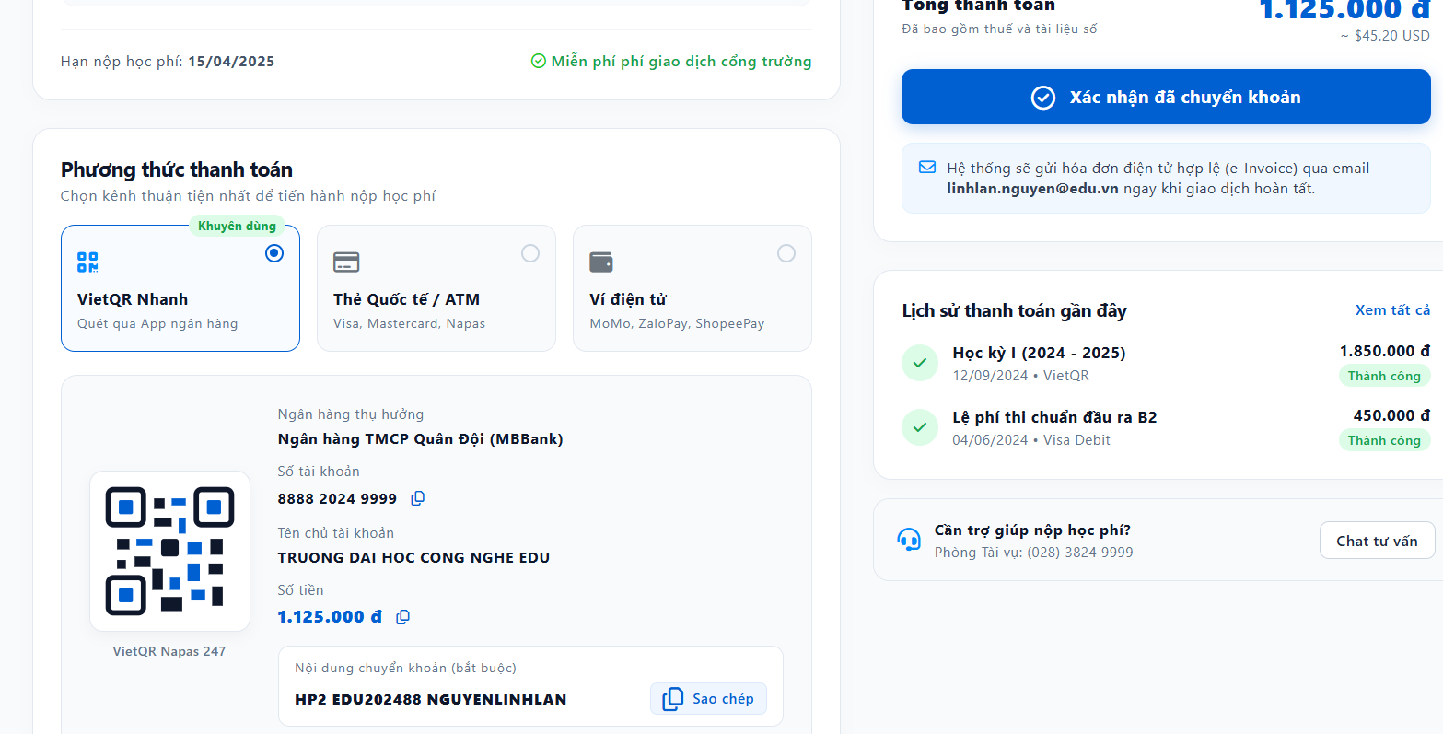 |  |  |  |  |  | 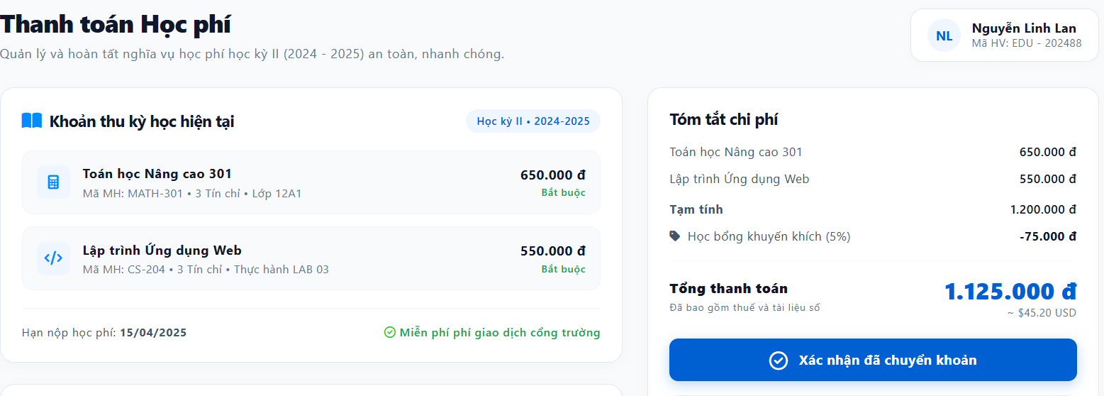
Test Case ID | Mô tả | Hành động | Điều kiện tiên quyết | Kết quả mong đợi | Kết quả thực tế | Kết quả |  |  |  |  |  | Chú thích
 |  |  |  |  |  | Vòng 1 |  |  | Vòng 2
 |  |  |  |  |  | Trạng thái | Ngày kiểm tra | Người kiểm tra | Trạng thái | Ngày kiểm tra | Người kiểm tra
GUI
GUI-TT-01 | Kiểm tra tiêu đề trang và thông tin học viên | 1. Mở trang "Thanh toán Học phí" 2. Quan sát phần đầu trang | Đang ở trang "Thanh toán Học phí" của học viên Nguyễn Linh Lan | Hiển thị tiêu đề "Thanh toán Học phí", mô tả "Quản lý và hoàn tất nghĩa vụ học phí học kỳ II (2024 - 2025) an toàn, nhanh chóng."; góc phải hiển thị avatar viết tắt "NL", tên "Nguyễn Linh Lan" và "Mã HV: EDU - 202488" | Hiển thị tiêu đề "Thanh toán Học phí", mô tả "Quản lý và hoàn tất nghĩa vụ học phí học kỳ II (2024 - 2025) an toàn, nhanh chóng."; góc phải hiển thị avatar viết tắt "NL", tên "Nguyễn Linh Lan" và "Mã HV: EDU - 202488" | Pass | 2/10/2026 | Huy | Pass | 2/10/2026 | Huy
GUI-TT-02 | Kiểm tra khối "Khoản thu kỳ học hiện tại" | 1. Quan sát khối bên trái phía trên | Đang ở trang "Thanh toán Học phí" của học viên Nguyễn Linh Lan | Hiển thị icon, tiêu đề "Khoản thu kỳ học hiện tại", nhãn "Học kỳ II • 2024-2025" góc phải; mỗi môn học có icon riêng, tên môn, mã môn - số tín chỉ - lớp, số tiền và nhãn "Bắt buộc" màu xanh lá | Hiển thị icon, tiêu đề "Khoản thu kỳ học hiện tại", nhãn "Học kỳ II • 2024-2025" góc phải; mỗi môn học có icon riêng, tên môn, mã môn - số tín chỉ - lớp, số tiền và nhãn "Bắt buộc" màu xanh lá | Pass | 2/10/2026 | Huy | Pass | 2/10/2026 | Huy
GUI-TT-03 | Kiểm tra dòng hạn nộp học phí | 1. Quan sát dòng dưới danh sách khoản thu | Đang ở trang "Thanh toán Học phí" của học viên Nguyễn Linh Lan | Hiển thị "Hạn nộp học phí: 15/04/2025" và nhãn "Miễn phí phí giao dịch cổng trường" kèm dấu tích xanh | Hiển thị "Hạn nộp học phí: 15/04/2025" và nhãn "Miễn phí phí giao dịch cổng trường" kèm dấu tích xanh | Pass | 2/10/2026 | Huy | Pass | 2/10/2026 | Huy
GUI-TT-04 | Kiểm tra khối "Tóm tắt chi phí" và nút xác nhận | 1. Quan sát khối bên phải phía trên | Đang ở trang "Thanh toán Học phí" của học viên Nguyễn Linh Lan | Liệt kê từng môn kèm số tiền, dòng "Tạm tính", dòng "Học bổng khuyến khích (5%)" (số âm, có icon thẻ giảm giá), dòng "Tổng thanh toán" in đậm kèm số tiền lớn màu xanh và quy đổi USD, chú thích "Đã bao gồm thuế và tài liệu số"; nút "Xác nhận đã chuyển khoản" (màu xanh đậm, có icon dấu tích) nổi bật | Liệt kê từng môn kèm số tiền, dòng "Tạm tính", dòng "Học bổng khuyến khích (5%)" (số âm, có icon thẻ giảm giá), dòng "Tổng thanh toán" in đậm kèm số tiền lớn màu xanh và quy đổi USD, chú thích "Đã bao gồm thuế và tài liệu số"; nút "Xác nhận đã chuyển khoản" (màu xanh đậm, có icon dấu tích) nổi bật | Pass | 2/10/2026 | Huy | Pass | 2/10/2026 | Huy
GUI-TT-05 | Kiểm tra khối "Phương thức thanh toán" | 1. Quan sát khối "Phương thức thanh toán" bên trái phía dưới | Đang ở trang "Thanh toán Học phí" của học viên Nguyễn Linh Lan | Hiển thị tiêu đề, mô tả; 3 lựa chọn dạng thẻ: "VietQR Nhanh" (có nhãn "Khuyến dùng", đang được chọn mặc định), "Thẻ Quốc tế / ATM" (Visa, Mastercard, Napas), "Ví điện tử" (MoMo, ZaloPay, ShopeePay); mỗi thẻ có icon và radio chọn riêng | Hiển thị tiêu đề, mô tả; 3 lựa chọn dạng thẻ: "VietQR Nhanh" (có nhãn "Khuyến dùng", đang được chọn mặc định), "Thẻ Quốc tế / ATM" (Visa, Mastercard, Napas), "Ví điện tử" (MoMo, ZaloPay, ShopeePay); mỗi thẻ có icon và radio chọn riêng | Pass | 2/10/2026 | Huy | Pass | 2/10/2026 | Huy
GUI-TT-06 | Kiểm tra khối chi tiết chuyển khoản VietQR | 1. Chọn phương thức "VietQR Nhanh" 2. Quan sát khối chi tiết bên dưới | Đang ở trang "Thanh toán Học phí" của học viên Nguyễn Linh Lan | Hiển thị mã QR, "Ngân hàng thụ hưởng", "Số tài khoản" kèm icon sao chép, "Tên chủ tài khoản", "Số tiền" kèm icon sao chép, nhãn "VietQR Napas 247"; ô "Nội dung chuyển khoản (bắt buộc)" hiển thị đúng mã nội dung (VD: "HP2 EDU202488 NGUYENLINHLAN") kèm nút "Sao chép" | Hiển thị mã QR, "Ngân hàng thụ hưởng", "Số tài khoản" kèm icon sao chép, "Tên chủ tài khoản", "Số tiền" kèm icon sao chép, nhãn "VietQR Napas 247"; ô "Nội dung chuyển khoản (bắt buộc)" hiển thị đúng mã nội dung (VD: "HP2 EDU202488 NGUYENLINHLAN") kèm nút "Sao chép" | Pass | 2/10/2026 | Huy | Pass | 2/10/2026 | Huy
GUI-TT-07 | Kiểm tra khối thông báo hóa đơn, lịch sử thanh toán và hỗ trợ | 1. Quan sát phần dưới cột phải | Đang ở trang "Thanh toán Học phí" của học viên Nguyễn Linh Lan | Hiển thị khối thông báo gửi hóa đơn điện tử (e-Invoice) qua email kèm địa chỉ email; khối "Lịch sử thanh toán gần đây" với liên kết "Xem tất cả" và danh sách các khoản đã thanh toán (tên, ngày, phương thức, số tiền, nhãn "Thành công"); khối "Cần trợ giúp nộp học phí?" hiển thị số hotline và nút "Chat tư vấn" | Hiển thị khối thông báo gửi hóa đơn điện tử (e-Invoice) qua email kèm địa chỉ email; khối "Lịch sử thanh toán gần đây" với liên kết "Xem tất cả" và danh sách các khoản đã thanh toán (tên, ngày, phương thức, số tiền, nhãn "Thành công"); khối "Cần trợ giúp nộp học phí?" hiển thị số hotline và nút "Chat tư vấn" | Pass | 2/10/2026 | Huy | Pass | 2/10/2026 | Huy
FUNCTION
FUNC-TT-01 | Hiển thị đúng danh sách khoản thu và tổng thanh toán | 1. Mở trang "Thanh toán Học phí" 2. Đối chiếu tên môn, mã môn, số tín chỉ, học phí từng môn và tổng thanh toán với dữ liệu học phí của học viên trong hệ thống | Đang ở trang "Thanh toán Học phí" của học viên Nguyễn Linh Lan | Toàn bộ thông tin khoản thu và tổng thanh toán hiển thị khớp chính xác với dữ liệu trong hệ thống | Toàn bộ thông tin khoản thu và tổng thanh toán hiển thị khớp chính xác với dữ liệu trong hệ thống | Pass | 2/10/2026 | Huy | Pass | 2/10/2026 | Huy
FUNC-TT-02 | Kiểm tra tính đúng của Tạm tính, Học bổng khuyến khích và Tổng thanh toán | 1. Cộng học phí các môn để ra Tạm tính (650.000đ + 550.000đ = 1.200.000đ) 2. Tính Học bổng khuyến khích 5% trên Tạm tính (-75.000đ) 3. Đối chiếu Tổng thanh toán (1.200.000đ - 75.000đ = 1.125.000đ) | Đang ở trang "Thanh toán Học phí" của học viên Nguyễn Linh Lan | Tạm tính, số tiền học bổng khuyến khích và Tổng thanh toán tính đúng công thức, khớp với số hiển thị trên giao diện | Tạm tính, số tiền học bổng khuyến khích và Tổng thanh toán tính đúng công thức, khớp với số hiển thị trên giao diện | Pass | 2/10/2026 | Huy | Pass | 2/10/2026 | Huy
FUNC-TT-03 | Chuyển đổi giữa các phương thức thanh toán | 1. Click chọn "Thẻ Quốc tế / ATM" 2. Click chọn "Ví điện tử" 3. Click chọn lại "VietQR Nhanh" | Đang ở trang "Thanh toán Học phí" của học viên Nguyễn Linh Lan | Mỗi lần chỉ 1 phương thức được chọn (radio); khối chi tiết bên dưới đổi đúng nội dung tương ứng với phương thức đang chọn (mã QR, form nhập thẻ, hoặc danh sách ví điện tử) | Mỗi lần chỉ 1 phương thức được chọn (radio); khối chi tiết bên dưới đổi đúng nội dung tương ứng với phương thức đang chọn (mã QR, form nhập thẻ, hoặc danh sách ví điện tử) | Pass | 2/10/2026 | Huy | Pass | 2/10/2026 | Huy
FUNC-TT-04 | Sao chép số tài khoản, số tiền và nội dung chuyển khoản | 1. Click icon sao chép ở "Số tài khoản" 2. Click icon sao chép ở "Số tiền" 3. Click nút "Sao chép" ở "Nội dung chuyển khoản" 4. Dán (paste) vào một nơi khác để kiểm tra | Đang ở trang "Thanh toán Học phí" của học viên Nguyễn Linh Lan | Mỗi lần sao chép đều copy đúng, đầy đủ giá trị tương ứng vào clipboard; có thông báo/hiệu ứng xác nhận đã sao chép thành công | Mỗi lần sao chép đều copy đúng, đầy đủ giá trị tương ứng vào clipboard; có thông báo/hiệu ứng xác nhận đã sao chép thành công | Pass | 2/10/2026 | Huy | Pass | 2/10/2026 | Huy
FUNC-TT-05 | Thanh toán qua VietQR và xác nhận đã chuyển khoản thành công | 1. Dùng app ngân hàng quét mã QR và chuyển khoản đúng số tiền, đúng nội dung 2. Sau khi chuyển khoản thành công, nhấn "Xác nhận đã chuyển khoản" | Đã thực hiện chuyển khoản thành công qua VietQR đúng thông tin | Hệ thống ghi nhận và đối soát đúng giao dịch; hiển thị thông báo thanh toán thành công; khoản thu chuyển sang trạng thái đã đóng; gửi hóa đơn điện tử qua đúng email đã đăng ký | Hệ thống ghi nhận và đối soát đúng giao dịch; hiển thị thông báo thanh toán thành công; khoản thu chuyển sang trạng thái đã đóng; gửi hóa đơn điện tử qua đúng email đã đăng ký | Pass | 2/10/2026 | Huy | Pass | 2/10/2026 | Huy
FUNC-TT-06 | Nhấn "Xác nhận đã chuyển khoản" khi chưa thực hiện chuyển khoản | 1. Không thực hiện chuyển khoản thực tế 2. Nhấn "Xác nhận đã chuyển khoản" | Đang ở trang "Thanh toán Học phí" của học viên Nguyễn Linh Lan | Hệ thống không xác nhận thanh toán thành công ngay; hiển thị trạng thái đang chờ đối soát hoặc yêu cầu kiểm tra lại giao dịch; không đánh dấu học phí đã đóng khi chưa có tiền vào tài khoản trường | Hệ thống không xác nhận thanh toán thành công ngay; hiển thị trạng thái đang chờ đối soát hoặc yêu cầu kiểm tra lại giao dịch; không đánh dấu học phí đã đóng khi chưa có tiền vào tài khoản trường | Pass | 2/10/2026 | Huy | Pass | 2/10/2026 | Huy
FUNC-TT-07 | Đối soát chuyển khoản sai nội dung hoặc sai số tiền | 1. Chuyển khoản đúng số tài khoản nhưng sai nội dung chuyển khoản hoặc thiếu/thừa số tiền 2. Nhấn "Xác nhận đã chuyển khoản" | Đã có giao dịch chuyển khoản sai nội dung hoặc sai số tiền | Hệ thống không tự động đối soát được; hiển thị thông báo cần liên hệ hỗ trợ để xử lý thủ công; hướng dẫn liên hệ hotline/Chat tư vấn | Hệ thống không tự động đối soát được; hiển thị thông báo cần liên hệ hỗ trợ để xử lý thủ công; hướng dẫn liên hệ hotline/Chat tư vấn | Pass | 2/10/2026 | Huy | Pass | 2/10/2026 | Huy
FUNC-TT-08 | Thanh toán bằng Thẻ Quốc tế / ATM | 1. Chọn "Thẻ Quốc tế / ATM" 2. Nhập đầy đủ, đúng thông tin thẻ hợp lệ 3. Xác nhận thanh toán theo hướng dẫn (OTP nếu có) | Đang ở trang "Thanh toán Học phí" của học viên Nguyễn Linh Lan | Thanh toán được xử lý qua cổng thanh toán, trả về đúng kết quả thành công/thất bại; khi thành công, khoản thu chuyển sang trạng thái đã đóng và có trong lịch sử thanh toán | Thanh toán được xử lý qua cổng thanh toán, trả về đúng kết quả thành công/thất bại; khi thành công, khoản thu chuyển sang trạng thái đã đóng và có trong lịch sử thanh toán | Pass | 2/10/2026 | Huy | Pass | 2/10/2026 | Huy
FUNC-TT-09 | Thanh toán bằng thẻ không hợp lệ hoặc hết hạn mức | 1. Chọn "Thẻ Quốc tế / ATM" 2. Nhập thông tin thẻ sai (số thẻ sai định dạng, CVV sai, thẻ hết hạn) hoặc thẻ không đủ hạn mức | Đang ở trang "Thanh toán Học phí" của học viên Nguyễn Linh Lan | Không thanh toán được; hiển thị thông báo lỗi rõ ràng tương ứng (thông tin thẻ sai, thẻ hết hạn, không đủ số dư); không trừ tiền khi giao dịch thất bại | Không thanh toán được; hiển thị thông báo lỗi rõ ràng tương ứng (thông tin thẻ sai, thẻ hết hạn, không đủ số dư); không trừ tiền khi giao dịch thất bại | Pass | 2/10/2026 | Huy | Pass | 2/10/2026 | Huy
FUNC-TT-10 | Thanh toán bằng Ví điện tử | 1. Chọn "Ví điện tử" 2. Chọn một ví (VD: MoMo) 3. Hoàn tất thanh toán trên ứng dụng ví | Đang ở trang "Thanh toán Học phí" của học viên Nguyễn Linh Lan | Chuyển hướng hoặc hiển thị mã QR đúng của ví đã chọn; sau khi thanh toán thành công trên ứng dụng ví, hệ thống ghi nhận đúng và cập nhật trạng thái khoản thu | Chuyển hướng hoặc hiển thị mã QR đúng của ví đã chọn; sau khi thanh toán thành công trên ứng dụng ví, hệ thống ghi nhận đúng và cập nhật trạng thái khoản thu | Pass | 2/10/2026 | Huy | Pass | 2/10/2026 | Huy
FUNC-TT-11 | Xem lịch sử thanh toán gần đây | 1. Đối chiếu các mục trong "Lịch sử thanh toán gần đây" với dữ liệu giao dịch đã thực hiện 2. Click "Xem tất cả" | Đang ở trang "Thanh toán Học phí" của học viên Nguyễn Linh Lan; học viên đã có giao dịch thanh toán trước đó | Thông tin từng giao dịch (tên khoản thu, ngày, phương thức, số tiền, trạng thái) khớp dữ liệu hệ thống; "Xem tất cả" mở đúng trang/danh sách đầy đủ lịch sử thanh toán | Thông tin từng giao dịch (tên khoản thu, ngày, phương thức, số tiền, trạng thái) khớp dữ liệu hệ thống; "Xem tất cả" mở đúng trang/danh sách đầy đủ lịch sử thanh toán | Pass | 2/10/2026 | Huy | Pass | 2/10/2026 | Huy
FUNC-TT-12 | Thanh toán sau hạn nộp học phí | 1. Truy cập trang thanh toán sau ngày 15/04/2025 khi khoản thu chưa được đóng | Đã quá hạn nộp học phí (15/04/2025) và khoản thu chưa thanh toán | Hệ thống hiển thị rõ trạng thái quá hạn (VD: đổi màu, thêm nhãn cảnh báo); nêu rõ có áp dụng phí trễ hạn hay không theo đúng quy định nhà trường | Hệ thống hiển thị rõ trạng thái quá hạn (VD: đổi màu, thêm nhãn cảnh báo); nêu rõ có áp dụng phí trễ hạn hay không theo đúng quy định nhà trường | Pass | 2/10/2026 | Huy | Pass | 2/10/2026 | Huy | Giả định: cần xác nhận có áp dụng phí trễ hạn hay khóa một số quyền lợi khi quá hạn hay không
FUNC-TT-13 | Liên hệ hỗ trợ nộp học phí | 1. Gọi đến số hotline hiển thị trong khối "Cần trợ giúp nộp học phí?" 2. Click nút "Chat tư vấn" | Đang ở trang "Thanh toán Học phí" của học viên Nguyễn Linh Lan | Số hotline hiển thị đúng và gọi được (trên thiết bị di động tự động mở ứng dụng gọi điện); nút "Chat tư vấn" mở đúng kênh hỗ trợ (chat/chatbot) để giải đáp vấn đề thanh toán học phí | Số hotline hiển thị đúng và gọi được (trên thiết bị di động tự động mở ứng dụng gọi điện); nút "Chat tư vấn" mở đúng kênh hỗ trợ (chat/chatbot) để giải đáp vấn đề thanh toán học phí | Pass | 2/10/2026 | Huy | Pass | 2/10/2026 | Huy

Báo cáo thống kê
Project Name | SMARTTRIAL
Module Code | Báo cáo thống kê
 | Hoàn thành | Lỗi | Chưa kiểm tra | Bị chặn | Tổng lần kiểm tra
Round 1 | 11 | 0 | 0 | 0 | 11
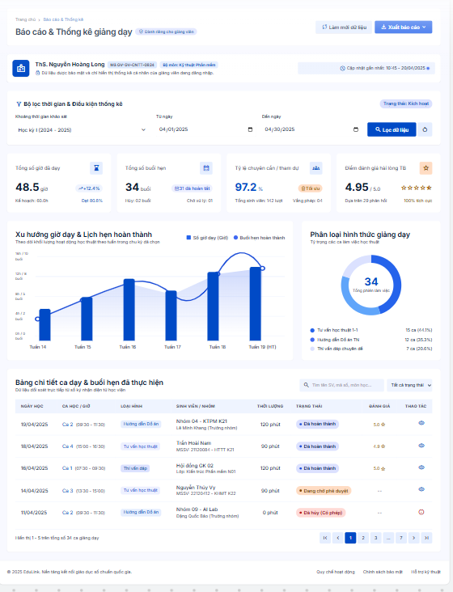
Round 2 | 11 | 0 | 0 | 0 | 11

Test Case ID | Mô tả | Hành động | Điều kiện tiên quyết | Kết quả mong đợi | Kết quả thực tế | Kết quả |  |  |  |  |  | Chú thích
 |  |  |  |  |  | Vòng 1 |  |  | Vòng 2
 |  |  |  |  |  | Trạng thái | Ngày kiểm tra | Người kiểm tra | Trạng thái | Ngày kiểm tra | Người kiểm tra
GUI_SHOW Trang báo cáo & thống kê
GUI-BC01 | [Bộ lọc thời gian] Datepicker/Dropdown |  |  | -Status : enable | -Status : enable | Pass | 2026-05-10 | Khôi | Pass | 2026-05-10 | Khôi
GUI-BC02 | [Biểu đồ thống kê] Chart |  |  | -Status : enable | -Status : enable | Pass | 2026-05-10 | Khôi | Pass | 2026-05-10 | Khôi
GUI-BC03 | [Bảng số liệu] Table |  |  | -Status : enable | -Status : enable | Pass | 2026-05-10 | Khôi | Pass | 2026-05-10 | Khôi
GUI-BC04 | [Xuất báo cáo] Button |  |  | -Text color : white -Status : enable | -Text color : white -Status : enable | Pass | 2026-05-10 | Khôi | Pass | 2026-05-10 | Khôi
FUNCTION_SHOW Trang báo cáo & thống kê
FUNC-BC01 | Xác thực trang báo cáo & thống kê đang hiển thị | 1. Đăng nhập với tài khoản Admin 2. Chọn "Báo cáo & thống kê" | Đăng nhập với tài khoản Admin | Hiển thị trang báo cáo & thống kê | Hiển thị trang báo cáo & thống kê | Pass | 2026-05-10 | Khôi | Pass | 2026-05-10 | Khôi
FUNC-BC02 | Hiển thị đúng số liệu theo khoảng thời gian đã chọn | 1. Chọn khoảng thời gian (VD: tháng hiện tại) 2. Quan sát biểu đồ và bảng số liệu | Có dữ liệu phát sinh trong khoảng thời gian đã chọn | Số liệu hiển thị đúng và khớp với dữ liệu thực tế | Số liệu hiển thị đúng và khớp với dữ liệu thực tế | Pass | 2026-05-10 | Khôi | Pass | 2026-05-10 | Khôi
FUNC-BC03 | Thay đổi bộ lọc thời gian cập nhật đúng dữ liệu | 1. Chọn một khoảng thời gian khác 2. Quan sát biểu đồ/bảng số liệu | Không có | Biểu đồ và bảng số liệu cập nhật lại đúng theo khoảng thời gian mới | Biểu đồ và bảng số liệu cập nhật lại đúng theo khoảng thời gian mới | Pass | 2026-05-10 | Khôi | Pass | 2026-05-10 | Khôi
FUNC-BC04 | Xuất báo cáo thành công | 1. Nhấn "Xuất báo cáo" 2. Chọn định dạng file (nếu có) | Đang xem một báo cáo có dữ liệu | Tải xuống thành công file báo cáo đúng định dạng, đúng số liệu | Tải xuống thành công file báo cáo đúng định dạng, đúng số liệu | Pass | 2026-05-10 | Khôi | Pass | 2026-05-10 | Khôi
FUNC-BC05 | Không có dữ liệu trong khoảng thời gian đã chọn | 1. Chọn khoảng thời gian không có dữ liệu phát sinh | Không có | Hiển thị thông báo "Không có dữ liệu trong khoảng thời gian này" | Hiển thị thông báo "Không có dữ liệu trong khoảng thời gian này" | Pass | 2026-05-10 | Khôi | Pass | 2026-05-10 | Khôi
FUNC-BC06 | Số liệu thống kê khớp với dữ liệu thực tế trong hệ thống | 1. Đối chiếu số liệu trên báo cáo với số lượng lớp/đặt lịch/giao dịch thực tế trong hệ thống | Có dữ liệu để đối chiếu | Số liệu thống kê chính xác, khớp 100% với dữ liệu thực tế | Số liệu thống kê chính xác, khớp 100% với dữ liệu thực tế | Pass | 2026-05-10 | Khôi | Pass | 2026-05-10 | Khôi
FUNC-BC07 | Giáo viên chỉ xem được thống kê của riêng mình | 1. Đăng nhập với tài khoản Giáo viên 2. Vào mục thống kê cá nhân | Đăng nhập với tài khoản Giáo viên | Chỉ hiển thị số liệu liên quan đến giáo viên đó, không thấy dữ liệu của giáo viên khác | Chỉ hiển thị số liệu liên quan đến giáo viên đó, không thấy dữ liệu của giáo viên khác | Pass | 2026-05-10 | Khôi | Pass | 2026-05-10 | Khôi

